MySheet
img | info | seller | title | price | price_m2 | rooms | Sm2 | Sm2kitchen | Sm2live | floor | floor_all | streetAddress | metroStations | metroTimes | time_central | bathroom | otdelka | type_rooms | balcony | height | remont | sell | name_building | type_home | time_open | year | pass_lift | gruz_lift | in_home | yard | parking | description | url
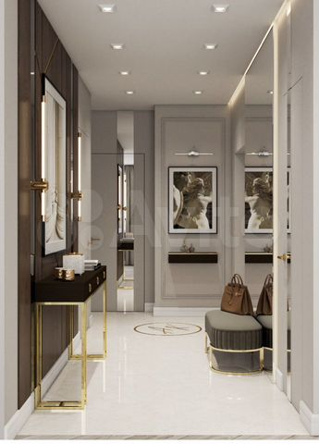 https://70.img.avito.st/image/1/1.cojBT7a53mH35hxkqWIuz_Pt3Gd_7lxpt-vcY3P62mM.1USdAJDJCDuukAcAW9Y6EkZiISt97lZkkUUi0qIR_gY | Пользователь | Частное лицо | 3-к. квартира, 64 м², 6/22 эт. | 9790000 | 152 969 ₽ за м² | 3 | 64 | 19 | 25 | 6 | 22 | Московская область, г.о. Мытищи, пос. Нагорное, жилой комплекс Датский квартал, ул. Полковника Романова, 5 | Медведково | от 31 | 38 | раздельный |  | изолированные |  | 2.8 м | требует ремонта | свободная |  | монолитный |  | NaN | 1 | 1 |  | закрытая территория, детская площадка, спортивная площадка | подземная, наземная многоуровневая, открытая во дворе, за шлагбаумом во дворе | ЦЕНА НИЖЕ ЧЕМ ПУСТАЯ ОТ ЗАСТРОЙЩИКА! Срочно в связи с переездом в другую страну продается квартира! Общая площадь 64 кв.м. Кухня-гостиная 19.1 кв.м, спальня 13 кв.м, детская 12 кв.м, гардеробная 4,6 кв.м, постирочная 2,4 кв.м, ванная 6 кв.м, прихожая 7,4кв.м. В квартире выполнены работы по возведению стен согласно дизайн проекта, разводка электрики , замена труб водоснабжения и отопления на немецкие, установлена инсталляция, замена балконного стеклопакета под цвет фасада за 150т.р., штукатурка стен. Все выполнено качественными материалами. При необходимости подробный дизайн проект отдам бесплатно. Квартира находится в современном ЖК Датский квартал. Комплекс оснащен большими детскими и спортивными площадками , промывочные для собак, колясочная , закрытые дворы , запланировано строительство многоуровневого паркинга, строительство школы и детского сада конец 2023 год. Прекрасное место расположения , рядом находится лес , недалеко прекрасное место для прогулок усадьба Нехлюдова ,до МКАД 1км, вариантов маршрутов до ближайших станций метро, а именно - 290 автобус до «Бибирево», 606 до «Медведково» и 259 до «Алтуфьево».наличие ТЦ недалеко от ЖК. ТЦ «Час Пик» «Ашан», парикмахерская, кафе, пункты выдачи маркетплейсов, перехватывающие парковки на станции «Бибирево» и платформе «Лианозово».Продажа от собственника , без детских долей. За быстрый выход на сделку хороший торг! Продаю ниже рыночной цены из-за срочности! | https://www.avito.ru/moskva/kvartiry/3-k._kvartira_64m_622et._2863511845
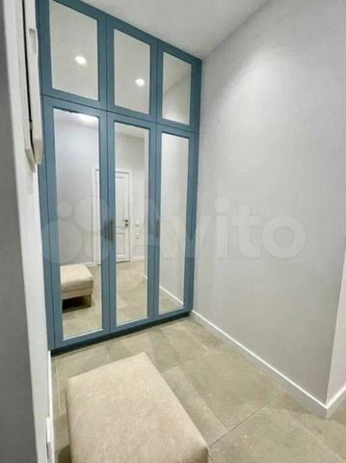 https://80.img.avito.st/image/1/1.QldjqLa57r5VASy7a5EgJlAK7LjdCWy2FQzsvNEd6rw.ZjSaWVazoAu8IOWBYsK_2Kdsrl_XUYpx9THsihxieI0 | Пользователь | Риелтор | 3-к. квартира, 62,8 м², 10/12 эт. | 7600000 | 121 019 ₽ за м² | 3 | 62.8 | 9.2 | 43.4 | 10 | 12 | Москва, ул. Конёнкова, 12 | Бибирево | 11–15 | 33 | раздельный |  | изолированные | балкон |  | косметический | свободная |  | панельный |  | NaN |  |  | мусоропровод | детская площадка, спортивная площадка | открытая во дворе | Предлагается к продаже практичная квартира. При строительстве дома использована современная техника наружной отделки На просторной соседней территории уже есть площадка для выгула и дрессировки собак, обычная парковка, множество спортивных и детских площадок, стоянки для велосипедов, прогулочные дорожки с беседками и красивым вечерним освещением, охраняемая парковка с круглосуточным видеонаблюдением и постом охраны, каршеринг, велосипедные дорожки, отдельные зоны барбекю со всеми удобствами, внутренние уютные дворики. Скоростные бесшумные лифты. Техника и мебель: - встроенная мебель: кухня и шкаф - плита индукционная Tefal - cтиральная машина - холодильник - телевизор - полы с подогревом - духовка - бойлер - сантехника GROHE - кондиционер Современный жилой район, рядом школы; садики; спортивные площадки, парк с озерами и зоной отдыха, через дорогу большой сквер с футбольным полем, удобная развязка маршруток, супермаркеты, пара кафе и ресторанов, ТРЦ, точка выдачи СДЭК Недалеко ветеринарная клиника, фитнес-центр с бассейном, торгово-офисный центр, современная школа, частная клиника, 1 садик для деток, стоматология. Рядом с комплекса работают много школ и детских садиков, большой спорткомплекс, частный детский сад, несколько городских больниц и поликлиник, разные ВУЗы. | https://www.avito.ru/moskva/kvartiry/3-k._kvartira_628m_1012et._2876409223
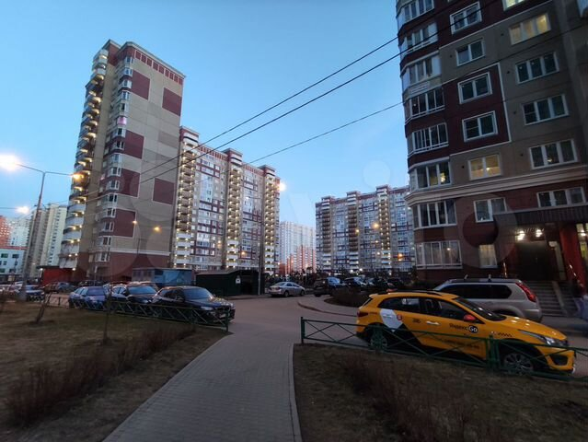 https://50.img.avito.st/image/1/1.Nt9dera5mjZr01gzPQJ26GzYmDDj2xg-K96YNO_PnjQ.fnFsWzIvMwW68RuD0j6gn3Bh8iJQvAtGCYLEONPMFj0 | Пользователь | Частное лицо | 2-к. квартира, 60,6 м², 9/17 эт. | 7900000 | 130 363 ₽ за м² | 2 | 60.6 | 11 | 32 | 9 | 17 | Московская область, Ленинский г.о., рабочий пос. Дрожжино, Новое ш., 8к2 | Улица Скобелевская | от 31 | 53 | раздельный |  | изолированные | лоджия | 28 м | требует ремонта | свободная |  | панельный |  | 2016 | 2 | 1 | консьерж, мусоропровод | детская площадка, спортивная площадка | открытая во дворе | Предлагается к продаже просторная двухкомнатная квартира, в добротном панельном доме, серии Град-1М, с улучшенной шумо и теплоизоляцией. Удобный средний этаж. Квартира очень светлая. Удачная планировка, просторные и светлые изолированные комнаты, 17.6 и 14.4 кв.м, выходят на обе стороны дома (распашонка), просторная прихожая 10.6 кв.м, кухня 11кв.м, раздельный санузел, лоджия, гардеробная комната. Высота потолков 2.83м. Чистый подъезд, консьерж, два лифта, грузовой и пассажирский.Новый микрорайон, развитая инфраструктура. В пешей доступности – детский сад, школа, поликлиника, магазины, в том числе сетевые, кафе, аптеки, пекарни и иные объекты инфраструктуры. Во дворе детская площадка. Транспортная доступность – до Варшавского шоссе 8 мин. пешком. Автобусы до метро бульвар Дмитрия Донского и Янгеля 15 минут и до станции Бутово (МЦД2), 7 минут. Удобный выезд на Симферопольское шоссе.Завершён черновой ремонт. Пред чистовая отделка white box, залита бетонная стяжка пола, на которую уже можно укладывать финишное покрытие, подготовлены потолки, все стены выровнены, загрунтованы и оштукатурены, установлены откосы и подоконники, окна Rehau, дополнительная электрическая проводка разведена по комнатам. Разводка под сантехнику из метало пластиковых труб. Установлен водонагревательный бак на 50 л. и полотенце сушилка. Гидроизоляция сан узлов. Установлена качественная входная дверь guardian. Отличная основа для создания собственного интерьера и уюта.Полная сумма в договоре. 1 взрослый собственник. Мат капитал не использовался. Обременений нет. В квартире никто не прописан. Быстрый выход на сделку. Прямая продажа. Оперативный показ. Документы готовы к сделке. | https://www.avito.ru/moskva/kvartiry/2-k._kvartira_606m_917et._2858983066
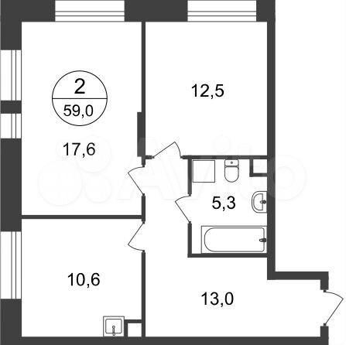 https://30.img.avito.st/image/1/1.NlZsfba5mr9a1Fi6DEE_GV3fmLnS3Bi3GtmYvd7Inr0.K6MpGjQyxv2RVCIgBrDPAvtjYOvspvHAxh9Jdfb48aE | Город-парк "Первый Московский" | Застройщик | 2-к. квартира, 59 м², 1/22 эт. | 10982798 | 186 149 ₽ за м² | 2 | 59 | 10.6 | 30.1 | 1 | 22 | пос. Московский, корп. 3 | Филатов луг | от 31 | 43 |  | чистовая | изолированные |  |  |  |  | Город-парк «Первый Московский» | монолитный | Сдача в 3 кв. 2025 | NaN |  |  |  |  |  | Ипотека от 3,75%! Продается двухкомнатная квартира с отделкой в новой 11 фазе города-парка "Первый Московский". Общая площадь квартиры - 59 кв. м, этаж 1 из 22. Срок сдачи - 3 квартал 2025 года. Тип дома - монолитный. В квартире будет выполнена высококачественная отделка «под ключ». На выбор представлены два стиля отделки: Classic (классический стиль) – традиционное сочетание материалов и фактур – тёмный, тёплый по тону пол и светлые нейтральные стены, керамогранит с рисунком под мрамор. Smart (современный стиль) – нейтральная цветовая гамма с использованием бетонных фактур и темного керамогранита. Независимо от того, какой стиль отделки выберите Вы, можете быть уверенными, что цветовое сочетание будет актуальным долгие годы. Город-парк "Первый Московский" расположен всего в 7 км по Киевскому шоссе (Новая Москва). Из города-парка есть удобный выезд на Киевское шоссе. Время в пути до станции метро «Филатов Луг» составляет около 10 минут на автобусе или 7 минут на личном автомобиле, а до станции метро «Рассказовка» или «Саларьево» около 20 минут на автобусе или 10 минут на автомобиле. На территории новой фазы запланировано строительство 2 многоуровневых паркингов. В каждом из домов предусмотрены кладовые помещения на -1 и жилых этажах, а также коммерческие помещения на 1 этажах. Входные группы выполнены по авторскому дизайну, оснащены системой «тёплый пол». В каждой входной группе будет располагаться комфортабельная зона ожидания с мягким диваном и кашпо с крупными растениями. При входе предусмотрено помещение для хранения колясок и велосипедов. Дома 11 фазы граничат с Ульяновским лесопарком. В концепции благоустройства воссоздано ощущение естественного взрослого озеленения. Вся территория 11 фазы разделена на 2 типа: приватное дворовое пространство с детскими игровыми площадками и прогулочные маршруты с зонами отдыха. Прогулочный маршрут объединяет дома 11 фазы в единое пространство, за счёт оригинальной геопластики создаётся уникальный разноуровневый ландшафтный узо | https://www.avito.ru/moskva/kvartiry/2-k._kvartira_59m_122et._2992748547
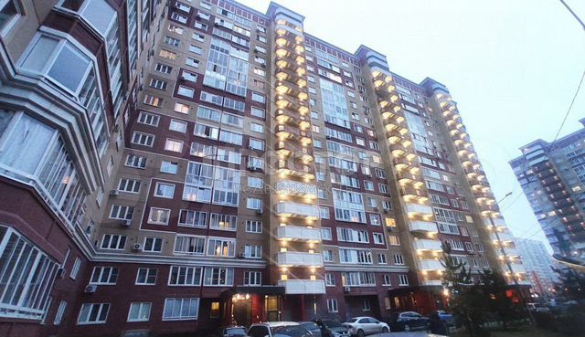 https://70.img.avito.st/image/1/1.pj-YcLa5Ctau2cjT2B7gJqjSCNAm0Yje7tQI1CrFDtQ.toIF32bPFjWg4vC1Cj_fh8b7zuxyuNbJRfq-2Ick6GU | ПРОСТОР-недвижимость | Агентство | 2-к. квартира, 58 м², 12/17 эт. | 9250000 | 159 483 ₽ за м² | 2 | 58 | 10 | 35 | 12 | 17 | Московская область, Ленинский г.о., рабочий пос. Дрожжино, территория Бутово Парк 2, 33 | Улица Скобелевская | от 31 | 53 | раздельный |  | изолированные | балкон | 2.7 м | евро | свободная |  | панельный |  | 2016 | 2 | нет | мусоропровод |  |  | Арт. 41929829 Оборудованная 2-комнатная квартира с застекленным балконом на кухне от первого собственника. Квартира оборудована кухонной мебелью и техникой (посудомоечная машина, духовой шкаф, варочную панель, водонагреватель, светильники), шкафом для хранения. Современный ремонт из качественных материалов, большие спальни. Раздельный санузел. Просторный приквартирный холл. Спокойные соседи. Чистый подъезд, консьерж.Хорошая инфраструктура, в шаговой доступности школы, детские сады, магазины, поликлиника. До метро «Бутово», «Бульвар Дмитрия Донского» 15-20 минут по выделенной полосе без пробок. До станции МЦД Бутово 40 минут пешком. Хорошие документы, без обременений. Полная стоимость в договоре. Приобреталась у застройщика. Быстрый выход на сделку. | https://www.avito.ru/moskva/kvartiry/2-k._kvartira_58m_1217et._3028727181
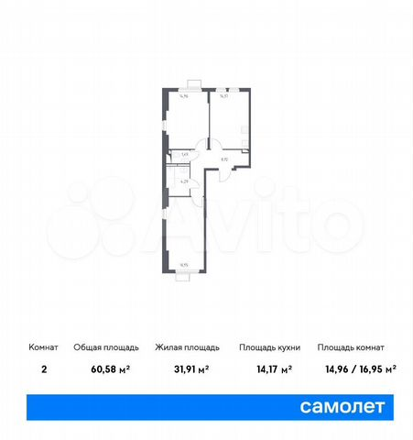 https://10.img.avito.st/image/1/1.QCKpsba67MufGC7OpchFQWcS6sEdkuQJGBLuzQkU7g.fDvYL7u5PtTF6rpVwgB-jBjKCW3zppsTS0LLamKOEqQ | Группа «Самолет» | Застройщик | 2-к. квартира, 60,6 м², 4/14 эт. | 10710065 | 176 734 ₽ за м² | 2 | 60.6 | 14.2 | 31.9 | 4 | 14 | п. Рязановское, с. Остафьево, стр. 15 | Бунинская аллея | от 31 | 58 | раздельный | чистовая | изолированные |  | 2.8 м |  |  | ЖК «Остафьево» | монолитный | Сдача в 2 кв. 2024 | NaN | 2 |  |  | детская площадка, спортивная площадка | открытая во дворе | Доступна услуга Trade-in от застройщика – обмен вашей старой квартиры на новую.Позвоните, чтобы узнать подробности и сделать покупку на выгодных для себя условиях. Продается 2-комн. квартира с отделкой. Квартира расположена на 4 этаже 14 этажного монолитного дома (Корпус 15, Секция 3) в ЖК «Остафьево» от группы «Самолет». Квартиру можно приобрести с кухонной мебелью и техникой. Комплекс "Остафьево" - масштабный проект в Новой Москве, в 11 км от МКАД.Жители комплекса смогут оформить московскую прописку - это дополнительные социальные льготы от правительства Москвы. Станция метро "Бунинская аллея" расположена в 7 минутах езды, станции МЦД-2 "Щербинка" и "Остафьево" - в 3 км. Возле комплекса организован выезд на дублер Остафьевского шоссе.Рядом с проектом - парк "Барыши", сосновая роща с прогулочными аллеями, Молодцевский пруд, где приятно отдохнуть на природе. Музей-усадьба "Остафьево" находится в 10 минутах ходьбы от проекта - исторический объект с интересными современными мероприятиями и благоустроенной территории. Комплекс включает монолитно-кирпичные дома высотой до 14 этажей с комфортными входными группами на уровне земли.В жилом комплексе "Остафьево" построят 3 школы и 6 детских садов. Для малышей откроют тематический плей хаб с безопасным и развивающим оборудованием, сделают сеть велодорожек, игровые и спортивные площадки и аллеи для прогулок.Многоуровневый паркинг создаст удобное и безопасное размещение авто на территории комплекса. За пределами дворов - дополнительные парковочные места для жителей и их гостей. Группа «Самолет» помогает своим клиентам сэкономить не только деньги, но и время на покупки для обустройства своего нового дома.Каждый покупатель квартиры от группы «Самолет» автоматически получает доступ к программе привилегий.Программа привилегий – это скидки, акции и спецпредложения от известных брендов. | https://www.avito.ru/moskva/kvartiry/2-k._kvartira_606m_414et._2684439547
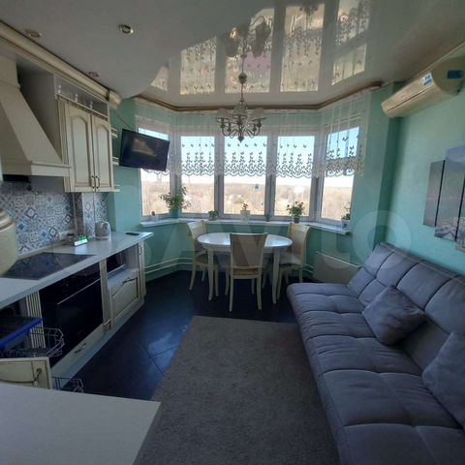 https://90.img.avito.st/image/1/1.3Y1aM7a5cWRsmrNhbFSq8GuRc2LkkvNsLJdzZuiGdWY.Xw9vTi0wHjoDcQqwt7d5jfnyiLtLP5I80omVW5HjavI | Пользователь | Частное лицо | 2-к. квартира, 60 м², 12/14 эт. | 11000000 | 183 333 ₽ за м² | 2 | 60 | 13 | 33 | 12 | 14 | Московская область, Ленинский г.о., рабочий пос. Дрожжино, Новое ш., 13 | Улица Скобелевская | от 31 | 53 | раздельный |  | изолированные | лоджия | 285 м | дизайнерский | свободная |  | панельный |  | 2014 | 1 | 1 | консьерж | детская площадка, спортивная площадка | открытая во дворе | Вам предлагается квартира в новом районе. С видом на зеленый парк с 12 этажа. Рядом детский сад, школы, сетевые магазины (Пятёрочка, магнит, Вкус Вил), Аптеки, вайлборис, озон, яндекс маркет, тренажёрный зал, детские кружки, пиццерии, суши и т.д. До метро 15 мин на автобусе. Из плюсов, это крайний дом на районе, парковка менее забита чем в центре района. Выезд из района всегда свободный. Окна кухни выходят на северную сторону, в жару на кухне всегда прохлада, + кондиционер. Соседи по дому, подъезду все молодые семьи с детьми (алкашей, наркоманов на районе нет). Рядом озера, рыбалка, большой парк с Храмом. В доме консьерж. Полы с подогревом, ламинат. Две большие лоджии. | https://www.avito.ru/moskva/kvartiry/2-k._kvartira_60m_1214et._3060711428
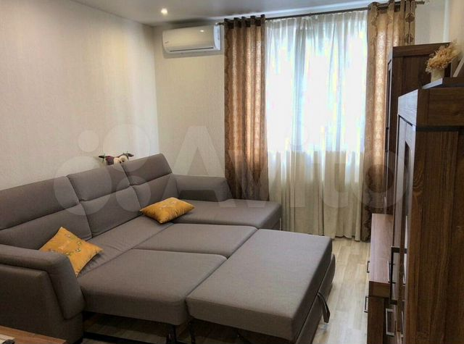 https://00.img.avito.st/image/1/1.UKcF-ba5_E4zUD5LKeR-1TZb_ki7WH5Gc13-TLdM-Ew.laZ6Q0NgM0hQ9LnxeA-H4tshOgW27H__IcQ0TyB0omU | Пользователь | Риелтор | 2-к. квартира, 58,2 м², 3/17 эт. | 7100000 | 121 993 ₽ за м² | 2 | 58.2 | 8.9 | 32.6 | 3 | 17 | Москва, Липецкая ул., 40 | Царицыно | от 31 | 57 | раздельный |  | изолированные | балкон |  | косметический | свободная |  | панельный |  | NaN |  |  | мусоропровод | закрытая территория, спортивная площадка | за шлагбаумом во дворе | Повторять это объявление и размещать на иных сайтах нельзя Без комиссионных риелтору. Без ДОПОЛНИТЕЛЬНЫХ ЗАТРАТ!!! Завидное качество постройки самого – алюминиевые профиля, и краска качественная, не выцвела, и высококачественные материалы внешней отделки, и двойной кирпич. Ремонт выполнен по проекту с использованием качественных составляющих: сигнализация, разводка электричества по всей квартире, батареи Zehnder, сантехника, Grohe, счетчики, электрофурнитура Berker, установлен бойлер. Полы с подогревом проложен в ванной, с выключателями и терморегуляцией. Великолепная квартира, одна из классных планировок. Неподалеку стадион, множество мелких магазинов обуви, одежды, бытовой химии, электроники, школа и детский садик, бассейн, в паре кварталов ТРЦ и ТЦ. Из инфраструктурных удобств есть все необходимое – рядом. Под домом супермаркет, спортзал, салон красоты, почта, несколько мелких ларьков, отделения банков.Под домом охрана; закрытая придомовая территория, ухоженная, облагороженная; 2 лифта OTIS; консьерж; паркинг. Высокие потолки и практически круговое остекление. | https://www.avito.ru/moskva/kvartiry/2-k._kvartira_582m_317et._2955980464
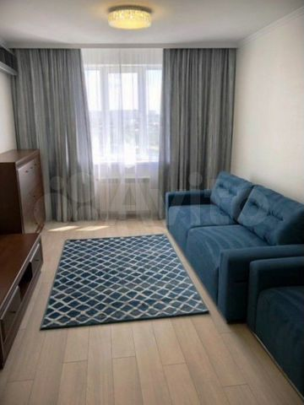 https://60.img.avito.st/image/1/1.hmduy7a5Ko5YYuiLbq2lRV9pKIjQaqiGGG8ojNx-Low.BXmYxO1zjGeOtYMRrhqGyEdmwQ_pwFqJ1qyoBKz8NTg | Пользователь | Риелтор | 3-к. квартира, 60,5 м², 10/23 эт. | 9200000 | 152 066 ₽ за м² | 3 | 60.5 | 9.6 | 39.8 | 10 | 23 | Москва, Сходненская ул., 16 | Сходненская | 6–10 | 37 | раздельный |  | изолированные | лоджия |  | косметический | свободная |  | панельный |  | NaN |  |  | мусоропровод | закрытая территория, детская площадка | за шлагбаумом во дворе | – встроенная кухня – в кухне холодильник (Liebherr) – широкий стол.° встроенные светодиодные светильники ° современные люстры (Maytoni) ° потолки гипсокартон Rigips. – при ремонте использовались только высококачественные элементы – стены окрашены в 2 слоя (вся квартира) краской (Сaparol Amphibolin). Её можно мыть!!!. – батареи биметалл (RIFAR Monolit) – разводка отопление металлопластиковые трубы Oventrop. домофон; камера подъезда; металлическая входная дверь с уплотнителем. – шкаф-купе + тумбочки – в спальне кровать с подъемным механизмом + матрас ( пружины независимые) – зеркало. ✔ электропроводка по ГОСТу кабель витая пара «Электрокабель» ✔ и выключатели и розетки ABB ✔ УЗО автоматы Hager ✔ щиток Schneider Electric. Инфраструктура отличная (отделения нескольких банков, школы, разные магазины, рынок, садики, аптеки, Почта России, ТРЦ). Дом кирпичный утепленный. Тёплая удобная квартира с новым ремонтом!!! Свободная продажа. Все документы подготовлены. В квартире никто не зарегистрирован и не прописан. Остановка общественного транспорта до ст. метро недалеко. | https://www.avito.ru/moskva/kvartiry/3-k._kvartira_605m_1023et._3090063364
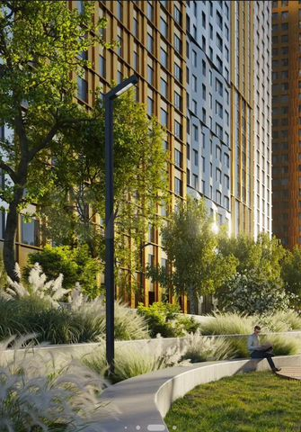 https://90.img.avito.st/image/1/1.uha0Cba5Fv-CoNT6zGOIMISrFPkKqJT3wq0U_Qa8Ev0.pGmoQyKpAq2yxAbUURQHuMpG6zR0xrKznAxyGI9tGwA | Елена | Агентство | 2-к. квартира, 65 м², 6/44 эт. | 6000000 | 92 308 ₽ за м² | 2 | 65 | 22 | 26 | 6 | 44 | проезд Строительный, стр. 9/9 | Тушинская | 16–20 | 34 | раздельный | предчистовая | изолированные | лоджия | 3 м |  | переуступка | ЖК «Sky Garden» | монолитный | Сдача в 2 кв. 2025 | NaN | 3 | 3 |  | закрытая территория, детская площадка, спортивная площадка | подземная | Предлагается к продаже двухкомнатная квартира в ЖК "Sky Garden", общей площадью 65 кв.м. Окна выходят на Юго-Восток на две стороны, во двор - в вашей квартире будет много света и солнца. Прекрасная, функциональная планировка. Просторная кухня-гостинная 22 кв.м с лоджией мечта любой хозяйки и две отдельные комнаты. Удобно для любого состава семьи. Квартира сдаётся во 2м квартале 2025 года с пред чистовой отделкой. ЖК "Sky Garden" расположен в зеленом живописном районе Покровское-Стрешнево. Комплекс отличается удобной транспортной доступностью: 12 минут пешком до станции метро Тушинская, 2 км до Волоколамского шоссе, 15 км до Садового кольца, 2,5 км до МКАД. Фасады домов подчеркивают величие неба своими взмывающими вверх башнями с богатым теплым бронзовым отливом, из окон которых открываются невероятные виды на всю Москву. К услугам жителей и гостей ЖК современные игровые площадки, площадки для занятий спортом и зоны для тихого отдыха. Поликлиника, аптека, супермаркет, площадка для подростков, кафе и рестораны, множество досуговых и спортивных секций для детей - все это доступно для жителей "Sky Garden". Внутри жилого комплекса расположена парковая территория площадью 3,5 га с игровыми и спортивными площадками, зонами для отдыха, центральной площадью, сухим фонтаном и декоративным прудом. Прилегающая набережная благоустроена для пеших прогулок и отдыха у воды. Доступна ипотека любого банка, использование материнского капитала. Программа от застройщика бери сейчас, плати потом. Поэтому стоимость переуступки 6000000,0 рублей. | https://www.avito.ru/moskva/kvartiry/2-k._kvartira_65m_644et._2992020762
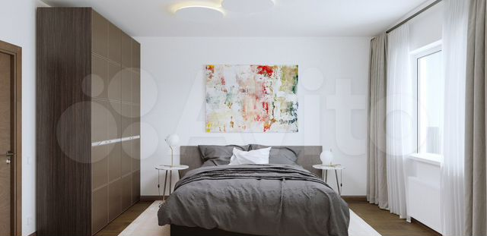 https://80.img.avito.st/image/1/1.Ihf6BLa5jv7MrUz7siwWf8imjPhEpQz2jKCM_Eixivw.x53ZvGg50GlrH0zoZZhsmkI02miWUsWZb0dTDpgilQ8 | Пользователь | Частное лицо | 3-к. квартира, 63,3 м², 18/20 эт. | 10650000 | 168 246 ₽ за м² | 3 | 63.3 | 8.8 | 37.7 | 18 | 20 | с/п Булатниковское, пос. Битца, ул. Парковая/б-р Южный, жилые дома | Улица Старокачаловская | от 31 | 45 | раздельный | чистовая | изолированные | лоджия | 2 м |  | переуступка | ЖК «Южная Битца» | панельный | Сдача в 2 кв. 2023 — 2 кв. 2025, есть сданные | NaN | 1 | 1 |  | закрытая территория, детская площадка, спортивная площадка | подземная, наземная многоуровневая, открытая во дворе | С отделкой от застройщика Тёмный шоколадКорпус 12Планировка с тремя изолированными комнатами:Комната 1: 12.7 кв.мКомната 2: 11,1 кв.мКомната 3: 13,9 кв.мКухня 8.8кв.мВанная комната : 4,1кв.мСанузел: 1,7 кв.мПрихожая 7,2 кв.мКладовая 2 кв.мЛоджия 1,8 кв.мЖК Южная Битца комплекс, состоящий из 12 корпусов, детских садов, школ, игровых и спортивных площадок, поликлиники, ТЦ, коммерческих зон на первом этаже.Помимо всего того, что будет создано внутри квартала, многое есть и рядом с ним. Это детские сады, школы, поликлиники, ТЦ и т.д.Неоспоримый плюс локации природное окружение ЖК. Здесь водоемы, лесопарк.Перспектива строительства мцк в пешей доступности Подходит под льготную ипотеку!Срок сдачи по договору не позднее 06.2024г | https://www.avito.ru/moskva/kvartiry/3-k._kvartira_633m_1820et._2824572204
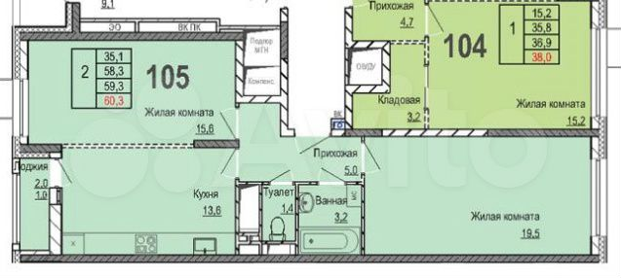 https://00.img.avito.st/image/1/1._MREPba6UC1ylJIoMBrEmLqeVifwHljv9Z5SK-SYUg.3jXJZtj3kSE0eZ-b0UFAORFEG9SNNKx2BIfoupTwClI | Пользователь | Частное лицо | 2-к. квартира, 60,3 м², 15/21 эт. | 10490000 | 173 964 ₽ за м² | 2 | 60.3 | 13.6 | NaN | 15 | 21 | б-р Эйнштейна , д. 2 | Улица Старокачаловская | от 31 | 45 |  | без отделки | изолированные | лоджия |  |  |  | ЖК «Инновация» | монолитный | Сдан 1 кв. 2021 | NaN |  |  |  |  |  | Продаю свою двухкомнатную квартиру в ЖК Инновация, 2 корпус, 1 секция, 15-й этаж. В собственности, 1 собственник, без обременений.Самый большой метраж двушки в ЖК - 60.3, 19.5 и 15.6 комнаты, 13.6 кухня.Корпус отличается высокими потолками 2.8 (в первом 2.67). Квартира не торцевая."Крайняя" секция 1 находится не в "колодце" дома, так же плюсом секции является минимальное количество квартир на площадке - 5. | https://www.avito.ru/moskva/kvartiry/2-k._kvartira_603m_1521et._2019658304
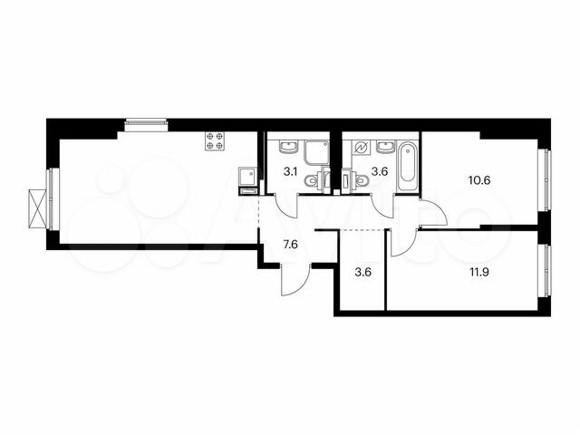 https://50.img.avito.st/image/1/1.oWtYV7a5DYJu_s-HFgWOEWn1D4Tm9o-KLvMPgOriCYA.udbZ_rcLvB0oU95wBxeuQkupwBO8_z57eTtmswvnRI8 | ПИК | Застройщик | 2-к. квартира, 61,8 м², 6/9 эт. | 10483257 | 169 632 ₽ за м² | 2 | 61.8 | 21.4 | 22.5 | 6 | 9 | ш. Варшавское, ЖК «Никольские луга» | Улица Скобелевская | от 31 | 53 | совмещенный | чистовая | изолированные |  | 2.6 м |  |  | ЖК «Никольские луга» | панельный | Сдача в 4 кв. 2024 | NaN | 1 | 1 |  |  | открытая во дворе | Продаётся 2-комн.квартира площадью 61.80 кв.м на 6 этаже 9 этажного дома (Корпус 2.3, секция 1) проекта ПИК Никольские луга. Светлый просторный подъезд на уровне земли, функциональная планировка, большие окна, с отделкой.Жилой район «Никольские луга» расположен на юге Москвы, в 17 минутах пешком от МЦД «Щербинка». Дорога на автомобиле до МКАД займет 15 минут, а до Варшавского шоссе — всего 5 минут. Неподалеку находятся два больших парка — Бутовский лесопарк и парк Южное Бутово. Специально для проекта мы построим три детских сада, две школы и поликлинику. Здесь появится масштабная игровая площадка PlayHub и спортивный комплекс. Пруды на территории квартала будут благоустроены, а рядом с ними разместятся места для отдыха у воды. На первых этажах домов «Никольских лугов» откроются магазины и необходимые сервисы, в каждом дворе разместятся детские и спортивные площадки, а через весь район протянутся несколько пешеходных бульваров. В проекте предусмотрена медленная зона для электросамокатов — с 7 утра до полуночи при въезде на территорию квартала скорость электросамокатов автоматически снижается до 15 км/ч. Цена действует при оплате наличными. подробности по телефону. Артикул - 882057 | https://www.avito.ru/moskva/kvartiry/2-k._kvartira_618m_69et._3074433581
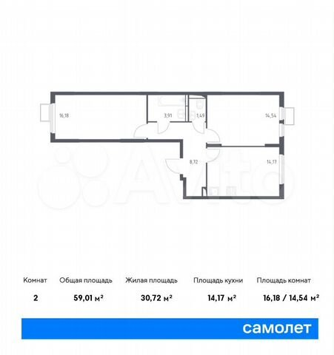 https://40.img.avito.st/image/1/1.VSiiD7a6-cGUpjvEhFJxVXqs_8sWLPEDE6z7xwKq-w.6v47ww2nv4VOgZoU0tQlXvSgJ_GVJZ98f6ugJqkZth8 | Группа «Самолет» | Застройщик | 2-к. квартира, 59 м², 12/14 эт. | 10554881 | 178 896 ₽ за м² | 2 | 59 | 14.2 | 30.7 | 12 | 14 | п. Рязановское, с. Остафьево, стр. 15 | Бунинская аллея | от 31 | 58 | раздельный | чистовая | изолированные |  | 2.8 м |  |  | ЖК «Остафьево» | монолитный | Сдача в 2 кв. 2024 | NaN | 2 |  |  | детская площадка, спортивная площадка | открытая во дворе | Trade-in от застройщика: обменяем вашу старую квартиру на новую, зафиксировав её цену.Свяжитесь с нами, чтобы узнать все детали и рассчитать самый выгодный для себя вариант сделки. Продается 2-комн. квартира с отделкой. Квартира расположена на 12 этаже 14 этажного монолитного дома (Корпус 15, Секция 6) в ЖК «Остафьево» от группы «Самолет». Квартиру можно приобрести с кухонной мебелью и техникой. Комплекс "Остафьево" - масштабный проект в Новой Москве, в 11 км от МКАД.Жители комплекса смогут оформить московскую прописку - это дополнительные социальные льготы от правительства Москвы. Станция метро "Бунинская аллея" расположена в 7 минутах езды, станции МЦД-2 "Щербинка" и "Остафьево" - в 3 км. Возле комплекса организован выезд на дублер Остафьевского шоссе.Рядом с проектом - парк "Барыши", сосновая роща с прогулочными аллеями, Молодцевский пруд, где приятно отдохнуть на природе. Музей-усадьба "Остафьево" находится в 10 минутах ходьбы от проекта - исторический объект с интересными современными мероприятиями и благоустроенной территории. Комплекс включает монолитно-кирпичные дома высотой до 14 этажей с комфортными входными группами на уровне земли.В жилом комплексе "Остафьево" построят 3 школы и 6 детских садов. Для малышей откроют тематический плей хаб с безопасным и развивающим оборудованием, сделают сеть велодорожек, игровые и спортивные площадки и аллеи для прогулок.Многоуровневый паркинг создаст удобное и безопасное размещение авто на территории комплекса. За пределами дворов - дополнительные парковочные места для жителей и их гостей. Группа «Самолет» помогает своим клиентам сэкономить не только деньги, но и время на покупки для обустройства своего нового дома.Каждый покупатель квартиры от группы «Самолет» автоматически получает доступ к программе привилегий.Программа привилегий – это скидки, акции и спецпредложения от известных брендов. | https://www.avito.ru/moskva/kvartiry/2-k._kvartira_59m_1214et._2524227813
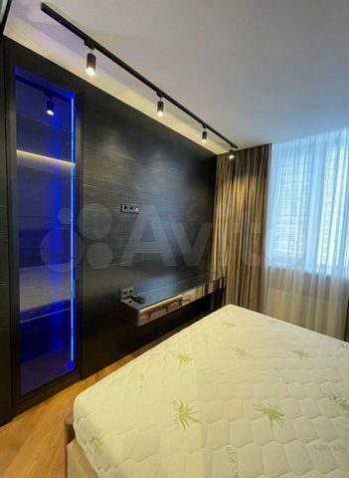 https://90.img.avito.st/image/1/1.rUHMPba5Aaj6lMOtmiewMfyfA65ynIOgupkDqn6IBao.uB9jBhf9lAYlHymBris7BFhRaqJ-4R67ReJMBtB5oBg | Пользователь | Риелтор | 3-к. квартира, 64,8 м², 4/16 эт. | 6340000 | 97 840 ₽ за м² | 3 | 64.8 | 11.2 | NaN | 4 | 16 | Москва, ул. Малыгина, 14к1 | Медведково | 21–30 | 38 | раздельный |  | изолированные |  |  | дизайнерский | свободная |  | панельный |  | 1978 |  |  | мусоропровод |  |  | Реализуется квартира с классной планировкой. Дом хороший, обжитый. В районе много мелких магазинов у дома, и аптек, и фитнес-залов. На или маршрутке либо автобусе: всего одна остановка до большого супермаркета, две-три остановки – до разных станций метро и МЦД. Большая ванная и туалет, спальня уютная и приятная, гостевой зал, большая кухня с огромными окнами. В 10-ти минутах от дома – удобная транспортная развязка, так можно выехать к Центру и объехать возможно вечерние пробки по более маленьким улицам. Недалеко – несколько крупных ТЦ и ТРЦ с кинотеатром, детскими комнатами, кучей магазинов одежды. Совсем близко с домом есть круглосуточная аптека, недалеко – и опорный пункт полиции и пункт БМП. Все соседи – нешумные люди приветливые. Рядом салон красоты, частная стоматология, частный и государственный детские садики, элитная школа, зоомагазин, поликлиника и для взрослых и для детей. | https://www.avito.ru/moskva/kvartiry/3-k._kvartira_648m_416et._2871341920
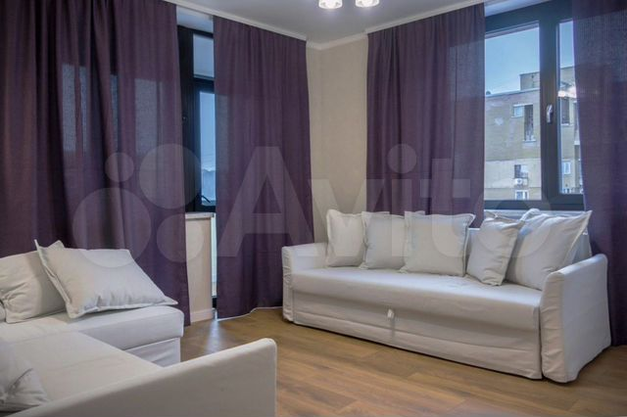 https://00.img.avito.st/image/1/1.1jA1Yra5etkDy7jcFTGvLATAeN-Lw_jRQ8Z424fXfts.lC61cPJZBXeslecNP3kogSTB0Uft-jTG_PttNpb2jfI | Пользователь | Риелтор | 2-к. квартира, 59,9 м², 7/9 эт. | 9980000 | 166 611 ₽ за м² | 2 | 59.9 | 9.8 | 27.9 | 7 | 9 | Москва, Клинская ул., 12 | Беломорская | 16–20 | 31 | раздельный |  | изолированные |  |  | дизайнерский | свободная |  | панельный |  | 1978 |  |  | мусоропровод |  |  | БЕЗ дополнительных ПОСРЕДНИКОВ и комиссий. Интернет заведён. Лоджии остеклённые металлопластиковыми окнами. Продаётся с мебелью и техникой. Квартира с качественным ремонтом, роскошная. ДОПОЛНИТЕЛЬНЫЕ ВЛОЖЕНИЯ НЕ НУЖНЫ. Квартира полностью меблирована. • ухоженная ванная • прямоугольный с/у • качественное зеркало • в ванной тёплый пол • унитаз напольный. Кондиционеры по всей квартире. На кухне сделан подогрев пола. На полу плитка, стены выровненные, МДФ двери, под краску обои. Есть отгороженный предбанник на четыре квартиры (для хранения колясок и велосипедов), домофон с камерой на этаже. Трубы и электропроводка все поменяны. Вывели электрощиток. ⦁ Почтовые отделения ⦁ в квартале четыре садика и школа ⦁ крупный ТЦ c катком ⦁ до станции метро 15 минут автобусе ⦁ площадка для дрессировки собак ⦁ спермаркет ⦁ множество аптек ⦁ пара мелких киосков ⦁ стадион. В 7 минутах ходьбы пешком овощной рынок. Рядом детская и взрослая поликлиники. | https://www.avito.ru/moskva/kvartiry/2-k._kvartira_599m_79et._2995342171
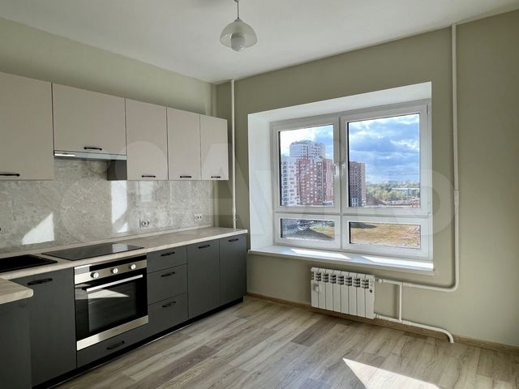 https://70.img.avito.st/image/1/1.agQDBLa6xu01rQToWzlXT8anwOe3J84vsqfE66OhxA.oxDoSfAJ0kF39VEULA67dpUTlmS9k2mn_2c0us5_1k4 | Пользователь | Частное лицо | 2-к. квартира, 58 м², 10/22 эт. | 10100000 | 174 138 ₽ за м² | 2 | 58 | 10.4 | 29.1 | 10 | 22 | Московская область, Ленинский городской округ, посёлок Битца, жилой комплекс Южная Битца, Южный бульвар, 4, подъезд 1 | Улица Старокачаловская | от 31 | 45 | раздельный |  | изолированные | лоджия | 2.7 м | евро | свободная |  | монолитный |  | 2021 | 1 | 1 |  | закрытая территория, детская площадка, спортивная площадка | подземная | Продаётся уютная 2-комнатная квартира в ЖК "Южная Битца" с новым хорошим ремонтом. На 10-м этаже 22-х этажного дома. Общая площадь квартиры 58 кв. м., (без учета летних помещений 56,5 кв.м.) жилая площадь 29,1 кв. м., кухня 10,4 кв. м., лоджия 3,0 кв. м., санузел раздельный. В квартире сделан новый ремонт: стены – обои под покраску, пол – ламинат, потолок – оштукатурен окрашен. Кухня полностью встроенная со всей техникой: варочная панель, духовой шкаф, вытяжка, посудомоечная машина. Окна - стеклопакеты, лоджия остеклена. Перепланировок нет. Комнаты изолированные. Окна выходят во двор. Рядом строится детский сад и школа. ЖК «Южная Битца» удобно расположен в 3 км от МКАД в нескольких минутах езды до трёх станций метро и станции МЦД-2. До ст. м. «Аннино», «Бульвар Дмитрия Донского» - 10 мин. на маршрутке. Удобный выезд на машине на "Симферопольское" и "Варшавское" шоссе. В планах строительство станции МЦД-2, которая будет в пешей доступности от дома. Активно строится "Юго-Восточная" хорда. Рядом с комплексом большой Бутовский лесопарк и Ботанический сад «Вилар».Документы готовы к сделке. Квартира БЕЗ ОБРЕМЕНЕНИЙ. Свободная продажа. Один взрослый собственник. Ипотека возможна. РИЭЛТОРАМ СОТРУДНИЧЕСТВО НЕ ПРЕДЛАГАТЬ!!! | https://www.avito.ru/moskva/kvartiry/2-k._kvartira_58m_1022et._2615258061
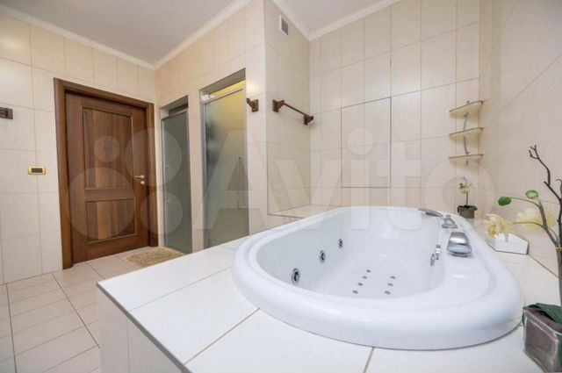 https://00.img.avito.st/image/1/1.JTVrPra5idxdl0vZLQZfKlqci9rVnwvUHZqL3tmLjd4.fYO2V_Z6ymZe6p1T8L_hvSJbjkb5NG-2OJnTJVfXrbg | Пользователь | Риелтор | 3-к. квартира, 62,8 м², 5/9 эт. | 10450000 | 166 401 ₽ за м² | 3 | 62.8 | 10.8 | 34.2 | 5 | 9 | Москва, Беловежская ул., 95 | Давыдково | от 31 | 30 | раздельный |  | изолированные |  |  | дизайнерский | свободная |  | панельный |  | NaN |  |  |  |  |  | Продаётся уютная квартира. Использована прогрессивная технология наружной облицовки, по типу "вентилируемые фасады", она сохраняет сухость. Главными частями наружного вида дома являются монолитный железобетон, композит, низкоэмиссионное стекло. Мебель и техника - полы с подогревом - холодильник - кондиционер инверторний - встроенная мебель: кухня и шкаф c фурнитурой Blum - духовка - сантехника GROHE - плита индукционная - телевизор - cтиральная машина - бойлер Район новый фешенебельный: - ТРЦ - через дорогу большой сквер с футбольным полем - точка выдачи СДЭК - в пешей доступности парк с озерами и зоной отдыха - несколько кафе и ресторанов - садики; школы; спортивные площадки - супермаркеты - удобная развязка маршруток Центр Через квартал стоматология, ветеринарная клиника, фитнес-центр с бассейном, один детский садик, торгово-офисный центр, частная клиника, современная школа. Недалеко от комплекса работают большой спорткомплекс, разные ВУЗы, много школ и детских садиков, несколько городских больниц и поликлиник, частный детский сад. На обширной прилегающей площади есть много спортивных и детских площадок, велосипедные дорожки, обычная парковка, отдельные зоны барбекю со всеми удобствами, красивые дворики, стоянки для велосипедов, прогулочные мощённые дорожки с беседками и красивым вечерним освещением, каршеринг, охраняемая парковка, площадка для выгула и дрессировки собак. Квартира с ремонтом, мебелью и бытовой техникой. | https://www.avito.ru/moskva/kvartiry/3-k._kvartira_628m_59et._2945330626
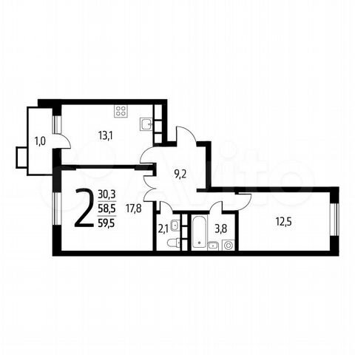 https://20.img.avito.st/image/1/1.tgKk27a5GuuSctjuxO3CN5N5GO0aepjj0n8Y6RZuHuk.Gsjuu0qHbwz3ojVtnxSV-1d5VBZCcse34s9JNWQvNDo | Жилой район Новые Ватутинки | Застройщик | 2-к. квартира, 59,5 м², 2/9 эт. | 10859940 | 182 520 ₽ за м² | 2 | 59.5 | 8.9 | 38.4 | 2 | 9 | п. Десеновское, квартал № 5, корп. 5/1 | р | - | 30 |  | чистовая | изолированные | балкон | 2.8 м |  |  | Район «Новые Ватутинки» | монолитный | Сдача в 1 кв. 2025 | NaN | 1 |  |  | закрытая территория, детская площадка, спортивная площадка | открытая во дворе | Продается квартира в жилом районе Новые Ватутинки. Проект Новые Ватутинки находится в 14 километрах от МКАД по Калужскому шоссе в центре Новой Москвы. Доехать до района можно от станций метро Ольховая, Теплый Стан, и Бульвар Адмирала Ушакова на городских автобусах и маршрутных такси. Дорога от м. Теплый Стан и Ольховая занимает в среднем не более 20 минут даже в часы пик. В 2023 году в пешей доступности от района Новые Ватутинки будет открыта станция метро Десеновское. ИНФРАСТРУКТУРА. В целом, жилой район Новые Ватутинки расположен очень удачно: в окружении природы, рядом с лесом и рекой Десна, в центре Новой Москвы без промышленных предприятий по соседству. На территории района работают 4 детских сада и 2 школы с углубленным изучением иностранных языков, естественных наук и математики. Открыта собственная поликлиника, прием в которой осуществляют детское и взрослое отделения. В районе работают множество магазинов, включая 3 сетевых супермаркета. Открыты салоны красоты, аптеки, кафе, центр госуслуг "Мои Документы" и прочие предприятия бытовых услуг. В нескольких минутах езды располагается город Троицк, в котором развита богатая инфраструктура. А в 20 минутах езды расположен торгово-развлекательный комплекс "МЕГА" с гипермаркетами Ашан, OBI, IKEA, многозальным кинотеатром и множеством магазинов. Застройщик проекта занимается девелопментом на территории Новой Москвы. ЖК Новые Ватутинки – основной масштабный проект компании. За десять лет на территории района построены и сданы в эксплуатацию более 100 многоквартирных жилых домов, четыре детских сада, две школы, поликлиника, многоуровневый паркинг, инженерные и дорожные сети. Номер квартиры: 230 | https://www.avito.ru/moskva/kvartiry/2-k._kvartira_595m_29et._2849699872
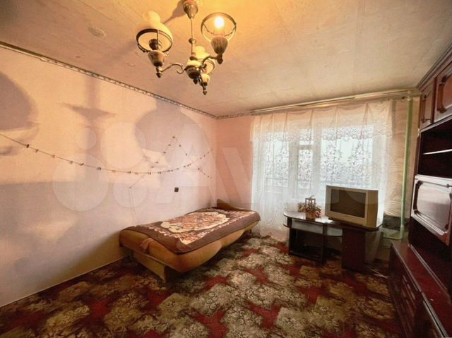 https://80.img.avito.st/image/1/1.EQa35La5ve-BTX_qmYxiAoZGv-kJRT_nwUC_7QVRue0.Fu0qNvvtxImwDffNDjLbT9cN87fXKxtqrH_DJGMRIXI | Пользователь | Риелтор | 2-к. квартира, 58,1 м², 15/16 эт. | 9890000 | 170 224 ₽ за м² | 2 | 58.1 | 10.2 | NaN | 15 | 16 | Москва, Ленская ул., 23 | Бабушкинская | 6–10 | 36 | раздельный |  | изолированные |  |  | дизайнерский | свободная |  | панельный |  | 1983 |  |  | мусоропровод |  |  | ПУБЛИКАЦИЯ ЭТОГО объявления на ДРУГИХ РЕСУРСАХ ⛔Запрещена!!! Близко фитнесклуб, и гипермаркет и супермаркет, школы и садик, аптека, рынок, отделение Почты России, строительный магазин. 6 мин. на транспорте до метро, остановка общественного транспорта в 10 мин. пешей ходьбы. Удобный выезд. Проложена качественная медная проводка. В квартире ремонтновый и необходимый, с прямоуголяной планировкой. Испанская плитка на кухне, кухня, теплый пол по всей квартире, качественное освещение. Уютный светлый двор. Кондиционеры установлены по всей квартире. В квартире балконы застеклены металлопластиковыми окнами. С техникой🛋 и мебелью реализуем квартиру! | https://www.avito.ru/moskva/kvartiry/2-k._kvartira_581m_1516et._2968569671
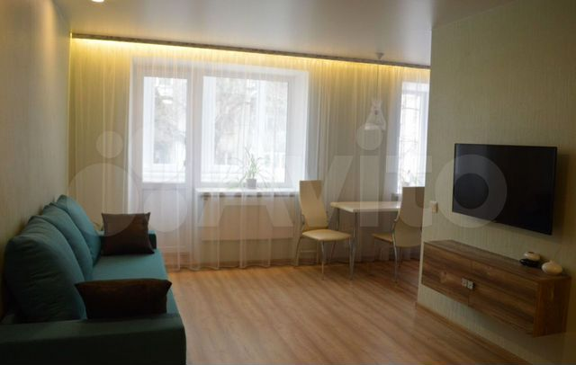 https://10.img.avito.st/image/1/1.zjeNxra5Yt67b6DbnYXyULxkYNgzZ-DW-2Jg3D9zZtw.BFYZw-UnDyAd_vCNID4VSD9z4SDfsl8sD9IyPTgx5gI | Пользователь | Риелтор | 3-к. квартира, 61 м², 8/12 эт. | 5300000 | 86 885 ₽ за м² | 3 | 61 | 10.3 | 41.2 | 8 | 12 | Москва, Ореховый пр., 37к1 | Шипиловская | 11–15 | 39 | раздельный |  | изолированные | лоджия |  | евро | свободная |  | панельный |  | NaN |  |  |  | детская площадка | открытая во дворе | Свободная продажа. Документы все готовы. Никто не прописан. ПРОДАЁТСЯ🔥!! Рядом остановка общественного транспорта до метро. Ремонт делался для себя.Шикарная хорошая квартира с основательным ремонтом!!! Развитая инфраструктура (разнообразные магазины, ТРЦ, школы, Почта России, отделения нескольких банков, садики, аптеки, рынок). ✱ видеодомофон ✱ металлическая входная дверь с уплотнителем ✱ камера из подъезда. ⦁ встроенные светодиодные светильники ⦁ современные люстры Vitaluce ⦁ гипсокартоновые потолки Knauf. ° в кухне холодильник (Samsung) ° широкий стол + стулья ° встроенная кухня.⦁ в ремонте мы использовали качественные материалы ⦁ стены окрашены в 3 слоя (вся квартира) краской (Сaparol Amphibolin). – шкаф + тумбочки – в спальне кровать + матрас – зеркало. ° батареи биметалл ° отопление разводка металлопластиковые трубы Nanoplast. В спальне особенно тёплая батарея. – автоматы УЗО Siemens – электро-щиток – и выключатели и розетки Legrand – электропроводка кабель витая пара. | https://www.avito.ru/moskva/kvartiry/3-k._kvartira_61m_812et._3018273097
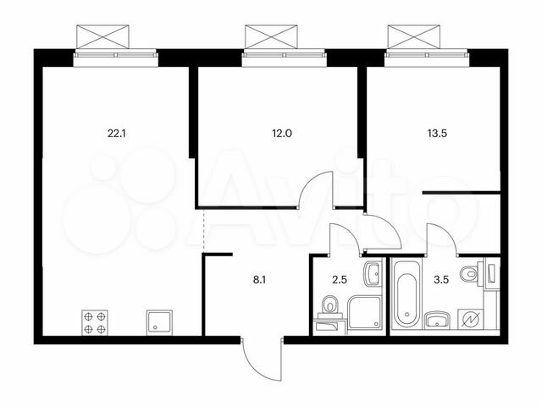 https://30.img.avito.st/image/1/1.j-6tBLa5IwebreECv2b88p2mIQETpaEP26AhBR-xJwU.aMT2XeRlmbTJs0O3yIRYhrl7YwNwjcXKSyrpjDFWOGQ | ПИК | Застройщик | 2-к. квартира, 61,7 м², 8/17 эт. | 10578835 | 171 456 ₽ за м² | 2 | 61.7 | 22.1 | 25.5 | 8 | 17 | ш. Варшавское, ЖК «Никольские луга» | Улица Скобелевская | от 31 | 53 | совмещенный | чистовая | изолированные |  | 2.6 м |  |  | ЖК «Никольские луга» | панельный | Сдача в 4 кв. 2024 | NaN | 1 | 1 |  |  | открытая во дворе | Продаётся 2-комн.квартира площадью 61.70 кв.м на 8 этаже 17 этажного дома (Корпус 2.3, секция 2) проекта ПИК Никольские луга. Светлый просторный подъезд на уровне земли, функциональная планировка, большие окна, с отделкой.Жилой район «Никольские луга» расположен на юге Москвы, в 17 минутах пешком от МЦД «Щербинка». Дорога на автомобиле до МКАД займет 15 минут, а до Варшавского шоссе — всего 5 минут. Неподалеку находятся два больших парка — Бутовский лесопарк и парк Южное Бутово. Специально для проекта мы построим три детских сада, две школы и поликлинику. Здесь появится масштабная игровая площадка PlayHub и спортивный комплекс. Пруды на территории квартала будут благоустроены, а рядом с ними разместятся места для отдыха у воды. На первых этажах домов «Никольских лугов» откроются магазины и необходимые сервисы, в каждом дворе разместятся детские и спортивные площадки, а через весь район протянутся несколько пешеходных бульваров. В проекте предусмотрена медленная зона для электросамокатов — с 7 утра до полуночи при въезде на территорию квартала скорость электросамокатов автоматически снижается до 15 км/ч. Цена действует при оплате наличными. подробности по телефону. Артикул - 881889 | https://www.avito.ru/moskva/kvartiry/2-k._kvartira_617m_817et._3074463186
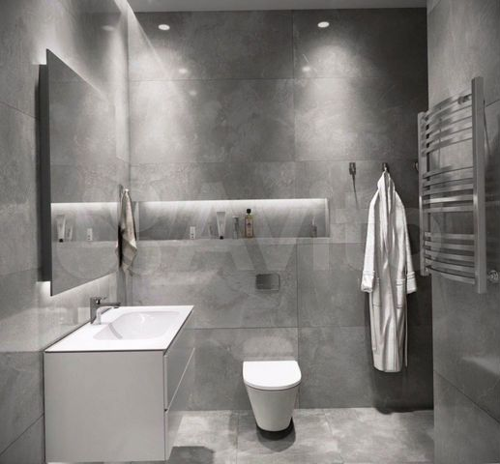 https://90.img.avito.st/image/1/1.11wn2ra5e7URc7mwBf31RBZ4ebOZe_m9UX55t5Vvf7c.rlP0dV1smsv9BzzLMs8CrlD-JBE31f60R3DMLrDy15E | Пользователь | Риелтор | 3-к. квартира, 61,7 м², 3/12 эт. | 10150000 | 164 506 ₽ за м² | 3 | 61.7 | 10.9 | 34.6 | 3 | 12 | Москва, Белореченская ул., 21 | Люблино | 6–10 | 29 | раздельный |  | изолированные |  |  | дизайнерский | свободная |  | панельный |  | 1981 |  |  | мусоропровод |  |  | Безупречные с юридической точки зрения доки готовы к быстрому выходу на сделку. Нет обременений. Нет задолженностей. Остановка общественного (маршрутки, автобус, такси, троллейбус, трамвай) транспорта до ст. метро неподалёку. Инфраструктура шикарная (отделения нескольких банков, садики, ТРЦ, рынок, аптеки, Почта России, школы, разнообразные магазины). В ПРОДАЖЕ✅!! Красивая утеплённая квартира с свежим ремонтом с документами!!! – отопление разводка металлопластиковые трубы Nanoplast – батареи биметалл. ⦁ в кухне холодильник ⦁ стол ⦁ встроенная кухня.* металлическая входная дверь * камера подъезда * видеодомофон. ° светодиодные светильники (тёплый и нейтральный свет) ° люстры (Максисвет) ° гипсокартоновые потолки (Rigips). ° зеркало ° кровать + матрас ° шкаф-купе + кроватные тумбочки. * стены покрашены в 3 слоя (вся квартира) высококачественной краской Caparol INDEKO-plus, стойкая к смыванию! * при ремонте использовались только высококачественные элементы. ⦁ проводка кабель витая пара ⦁ УЗО автоматы Siemens ⦁ электрический щиток Schneider Electric ⦁ и выключатели и розетки GIRA. | https://www.avito.ru/moskva/kvartiry/3-k._kvartira_617m_312et._2918903712
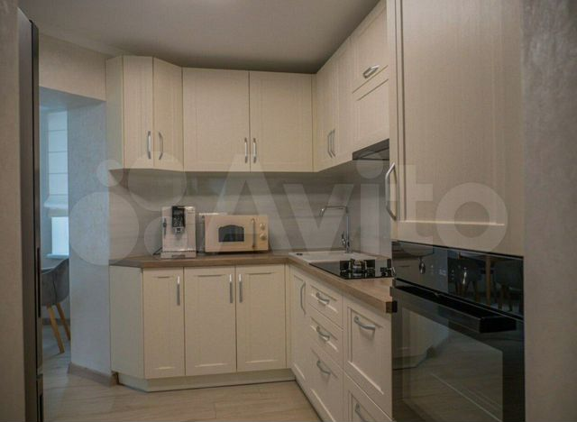 https://90.img.avito.st/image/1/1.P0hq7ra5k6FcR1GkGKIpclpMkafUTxGpHEqRo9hbl6M.9XGB817SbnyF_LD-d_kwce1UzQs6_PheE8jjQr3XodU | Пользователь | Риелтор | 2-к. квартира, 58,6 м², 7/17 эт. | 9750000 | 166 382 ₽ за м² | 2 | 58.6 | 9.2 | 37.4 | 7 | 17 | Москва, ул. Намёткина, 1 | Новые Черёмушки | 6–10 | 28 | раздельный |  | изолированные | лоджия |  | косметический | свободная |  | панельный |  | NaN |  |  | консьерж, мусоропровод | детская площадка, спортивная площадка | за шлагбаумом во дворе | Повторять это предложение или публиковать на иных сайтах ЗАПРЕЩЕНО!!! Риэлторы – не тратьте время. НИКАКИХ дополнительных затрат!! НИКАКИХ комиссионных риелтору. Сделан ремонт по собственному проекту с использованием качественных брендов – сигнализация, датчики, счетчики, радиаторы отопления/батареи Zehnder, электрофурнитура Berker, установлен бойлер, разводка электричества по всей квартире, сантехника, Grohe. Пол с подогревом проложен на кухне, с терморегуляцией и выключателями. Недалеко от дома бассейн, школа и детский садик, стадион, множество мелких магазинов бытовой химии, электроники, обуви, одежды, в паре кварталов ТЦ и ТРЦ. В шаговой доступности есть почта, отделения банков, несколько мелких ларьков, салон красоты, спортзал, супермаркет. Из инфраструктурных удобств есть все необходимое – рядом.Есть консьерж; закрытая территория, облагороженная, ухоженная; подземный паркинг; 2 лифта; охрана. Квартира комфортабельная – прямоуголяная планировка в доме. Завидное качество постройки самого – качественная краска, не выцвела, и алюминиевые профиля, и двойной кирпич между соседними квартирами, и высококачественные элементы внешней отделки. | https://www.avito.ru/moskva/kvartiry/2-k._kvartira_586m_717et._2992191036
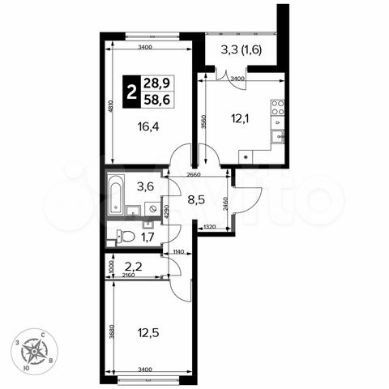 https://80.img.avito.st/image/1/1.7B9oK7a6QPZegoLzPAiaQaSIRvzcCEg02YhC8MiOQg.IbPk9D4R5LmtMC-MXcFpe74Q3fM2KRuIgiQKr0XN5cE | ДСК-1 | Застройщик | 2-к. квартира, 58,6 м², 2/24 эт. | 10286410 | 175 536 ₽ за м² | 2 | 58.6 | 12.1 | 28.9 | 2 | 24 | с/п Булатниковское, пос. Битца, ул. Парковая/б-р Южный, стр. 7 | Улица Старокачаловская | от 31 | 45 |  | предчистовая | изолированные |  |  |  |  | ЖК «Южная Битца» | монолитный | Сдача в 3 кв. 2024 | NaN | 1 | 2 |  | закрытая территория, детская площадка, спортивная площадка | подземная | Прямая продажа от застройщика! Жилой Комплекс класса Комфорт.Продаётся 2-к квартира №280 общей площадью 58.6 кв.м. на 2-м этаже 24 этажного дома. Отделка Whitebox.Квартира с предчистовой отделкой (White box). Вам не придется заниматься черновыми и трудоёмкими работы, а чистовую отделку и дизайн - сделайте на свой вкус.Расположение комплекса: Сочетание свободного перемещения по внутреннней территории без машин и ощущения абсолютной безопасности благодаря надежным ограждениям - вот что отличает ЖК ""Южная Битца. На территории комплекса созданы все условия как для активного образа жизни, так и для спокойного времяпрепровождения. Свободно перемещайтесь по внутренней территории в безбарьерной среде! Продуманное зонирование во дворах позволяет отделить тихие зоны для родителей со спящими младенцами и тех, кто хочет почитать на свежем воздухе, от шумных игровых зон. Игровые зоны учитывают возраст детей. Площадки для детей старшего возраста вынесены за пределы дворов. Ощущение уютного дома должно начинаться с подъезда. Мы постарались предусмотреть все нюансы, чтобы наши лифты отвечали самым строгим современным требованиям. А наличие кладовых позволит вам поддерживать идеальный порядок и уют в вашей квартире!Транспортная доступность:В 3 км от МКАД в нескольких минутах езды до трех станций метро: "Аннино", "Бульвар Дмитрия Донского", "улица Старокочаловская" и станции МЦД2 - жд Бутово.Внутренняя инфраструктура:Для жителей жилого района «Южная Битца» доступна развитая инфраструктура близлежащих московских районов Чертаново, Южное, Бирюлёво Западное, Северное Бутово и Южное Бутово. Множество образовательных учреждений, объекты здравоохранения, торговые и развлекательные центры, кинотеатры, кафе, рестораны, парки. Цены указаны с учетом скидки. | https://www.avito.ru/moskva/kvartiry/2-k._kvartira_586m_224et._2670867480
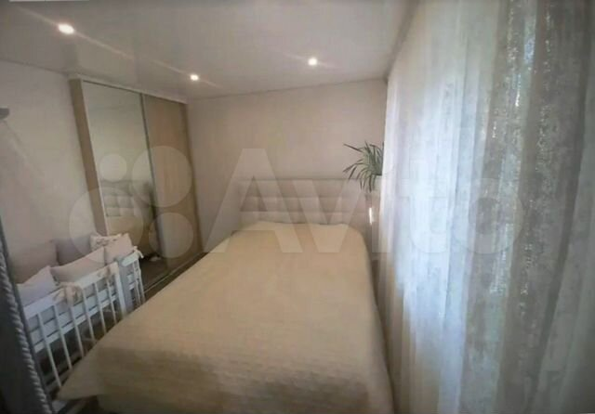 https://50.img.avito.st/image/1/1.SMLAILa55Cv2iSYu3GFKxvGC5i1-gWYjtoTmKXKV4Ck.7hzwAEQ2nJdoPSVKr1HHj4QD9Y404nVELEyFOKH5Rpk | Пользователь | Риелтор | 3-к. квартира, 64,5 м², 12/14 эт. | 7430000 | 115 194 ₽ за м² | 3 | 64.5 | 11.3 | NaN | 12 | 14 | Москва, ул. Дыбенко, 44 | Ховрино | до 5 | 33 | раздельный |  | изолированные |  |  | дизайнерский | свободная |  | блочный |  | 1975 |  |  | мусоропровод |  |  | Инфраструктура: расположение дома прекрасное, тренажёрами для взрослых, отличный двор с детскими площадками, мини-сквер для лёгкой прогулки. Рядом автобусные остановки, зоомагазин, аптеки, огромный парк с озером (зимой можно кормить уточек), салоны красоты, торговый центр, детская площадка, обучающие центры, отделения нескольких банков, парк, парковка, шиномонтаж, почта. Достаточное количество паркомест. Капитальный ремонт весь сделан: есть счетчики на отопление, и воду, и электроэнергию, высококачественные двухкамерные стеклопакеты, сделана разводка электричества, в ремонте купили лучшие материалы. Бронедвери итальянского производителя, с качественной шумоизоляцией. Кровать с ламелевым каркасом. Шкаф-купе стенной в спальне. В санузле и на кухне установлен тёплый пол австрийского производителя. Кухня оборудована вытяжкой, духовым шкафом, встроенным холодильником, микроволновкой, индукционной плитой. В гостиной – корпусная мебель. Раскладной диван. Санузел с раковиной и всей необходимой техникой: вентилятор стиральная машина бойлер. Балкон остекленный утепленный. Встроенные дорогие светильники в коридоре. Есть установленные во всех комнатах кондиционеры. Планировка, идеальна для молодой семьи – рациональная. Сейчас продам комфортабельную КВАРТИРУ. | https://www.avito.ru/moskva/kvartiry/3-k._kvartira_645m_1214et._2939559384
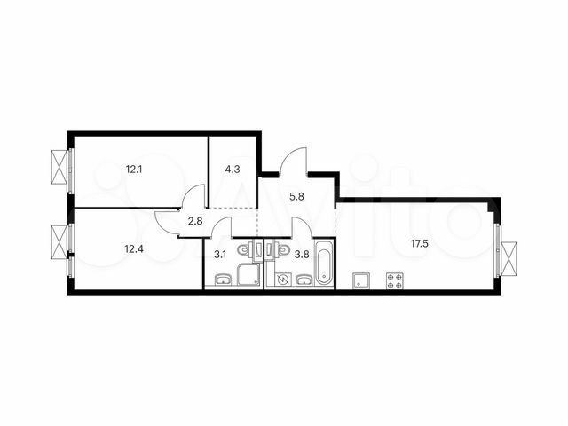 https://60.img.avito.st/image/1/1.M8fNeLa5ny770V0rpyAfjvzanShz2R0mu9ydLH_Nmyw._nZarFXKUIxHHtb66tT3Qoe5NZ-_in5Q_y9hc5dHx4c | ПИК | Застройщик | 2-к. квартира, 61,8 м², 11/14 эт. | 9898629 | 160 172 ₽ за м² | 2 | 61.8 | 17.5 | 24.5 | 11 | 14 | пос. Филимонковское, дер. Середнево, кв-л 25, ЖК «Середневский лес» | р | - | 33 | совмещенный | чистовая | изолированные |  | 2.7 м |  |  | ЖК «Середневский лес» | панельный | Сдача в 2 кв. 2023 — 1 кв. 2025, есть сданные | NaN | 1 | 1 |  |  | открытая во дворе | Продаётся 2-комн.квартира площадью 61.80 кв.м на 11 этаже 14 этажного дома (Корпус 3.2, секция 5) проекта ПИК Середневский лес. Светлый просторный подъезд на уровне земли, функциональная планировка, большие окна, с отделкой.«Середневский лес» возводится в Новой Москве, вблизи Валуевского лесопарка. В 15 минутах езды находятся станции метро «Филатов луг» и «Саларьево», откуда за 35 минут можно добраться до центра Москвы. Открытие новой станции «Внуково» запланировано на 2023 год. Также по обновленной трассе, которая свяжет Киевское и Калужское шоссе, запустят наземный общественный транспорт. Проект сочетает в себе преимущества загородной и московской жизни. Для любителей прогулок на свежем воздухе, велосипедистов и любителей активного образа жизни — в пешей доступности Валуевский лесопарк площадью более 2000 га, особо охраняемая зелёная территория Москвы. Малоэтажная квартальная застройка создаёт чёткий визуальный архитектурный ритм. Во всех домах предусмотрены просторные и светлые подъезды с входами на уровне земли, без ступеней и пандусов. Все квартиры сдаются с готовой отделкой, в некоторых есть уютные террасы, выходящие в тихий внутренний двор. Дворы закрыты от машин и представляют собой зелёные парки с местами для отдыха и детских игр. Собственная социальная инфраструктура включает школу и детские сады. Первые этажи домов отданы под предприятия сферы торговли и услуг.В 15-20 минутах езды работают детские сады, школы, крупные торговые центры Vnukovo Outlet Village и «Саларис», а также оздоровительный центр Fitness One с бассейном. В проекте предусмотрена медленная зона для электросамокатов — с 7 утра до полуночи при въезде на территорию квартала скорость электросамокатов автоматически снижается до 15 км/ч. Цена действует при оплате наличными. подробности по телефону. Артикул - 866271 | https://www.avito.ru/moskva/kvartiry/2-k._kvartira_618m_1114et._3073986984
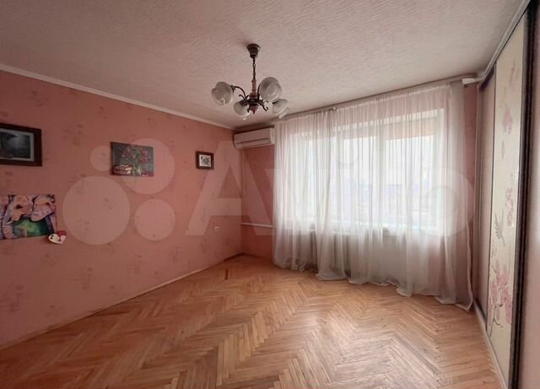 https://40.img.avito.st/image/1/1.BiPKlra5qsr8P2jPypYAAPk0qMx0NyjCvDKoyHgjrsg.lnJ5aa5ZS8g2wTmoVM4BQpTrYUJ8MtXeYK0QFxz_pNc | Пользователь | Риелтор | 3-к. квартира, 65,4 м², 16/24 эт. | 7550000 | 115 443 ₽ за м² | 3 | 65.4 | 9.9 | 46.2 | 16 | 24 | Москва, Дмитровское ш., 107к4 | Селигерская | 21–30 | 35 | раздельный |  | изолированные | балкон |  | косметический | свободная |  | панельный |  | NaN |  |  | мусоропровод | спортивная площадка | за шлагбаумом во дворе | ЭКСКЛЮЗИВ. Остеклен балкон. Рядом разнообразные кружки, спорт-центры, ВУЗы, садики для деток, техникум, бассейн, ясли, лицеи. Самое хорошее место для жизни в городе. Дорогой ремонт сделан в квартире в прошлом году: полная замена проводки и труб; при ремонте использовались качественные материалы известных отечественных и европейских производителей; проведена звукоизоляция. Метро недалеко, маршрутки, станция железной дороги, остановка различных автобусов. Квартал озелененный спальный, в котором большое количество разных ресторанов, парков для прогулок и пробежек, магазинов. В квартире достаточно мест хранения белья, обуви, одежды, инвентаря: в прихожей встроенный шкаф; и стиральная и посудомоечная машины; в спальне – адекватно продуманный современный гардероб; кухня; хозяйственная техника – все остается. Отделка в себе совмещает и свободную проектировку и разнообразные варианты освещения. Панорамные окна добавляют воздуха, пространства, света. Удачная локация!. | https://www.avito.ru/moskva/kvartiry/3-k._kvartira_654m_1624et._2940831086
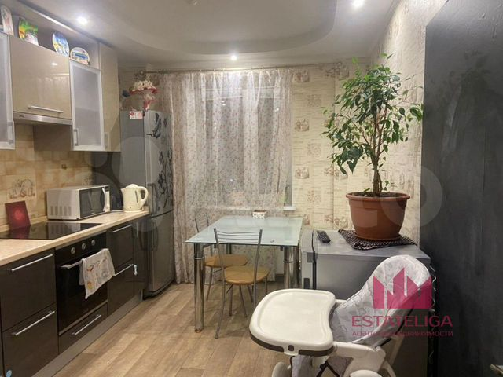 https://60.img.avito.st/image/1/1.TGvRzra54ILnZyKHxf8reeBs4oRvb2KKp2rigGN75IA.Z1QVJDV4mWpq5v5Y1oSzqrn08etVat9_spMYeIHZBDQ | Агентство недвижимости "Мегаполис-Сервис ЭстейтЛига", Москва | Агентство | 2-к. квартира, 60 м², 9/25 эт. | 10250000 | 170 833 ₽ за м² | 2 | 60 | 12.5 | 34 | 9 | 25 | Московская область, Ленинский г.о., рабочий пос. Бутово, жилой комплекс Бутово Парк, 14 | Улица Скобелевская | от 31 | 53 | раздельный |  | изолированные | балкон |  | евро | свободная |  | панельный |  | NaN |  |  |  |  |  | Id 35769. Продаётся просторная и уютная двухкомнатная квартира в жилом комплексе Бутово Парк.Приятные и тихие соседи, чистый подъезд. Камеры видеонаблюдения на этаже, обеспечивающие безопасностьРайон с развитой инфраструктурой: продуктовые магазины ВкусВилл, Пятёрочка, Виктория, Мираторг, фитнес зал СССР, кинотеатр и торговый центр. 4 детских сада, 2 школы, поликлиника. В пешей доступности: станция МЦД Бутово; - станция метро Бутово 15 мин. пешком; - станция метро Бульвар Дмитрия Донского 10 мин. на транспорте; - станция Аннино 10 мин. на транспорте Варшавское шоссе, 3 км от МКАД.1 взрослый собственник, более 5 лет в собственности. Нет обременений, не применялся мат капитал, полная стоимость в ДКП, быстрый выход на сделку.Остались вопросы? - Звоните! | https://www.avito.ru/moskva/kvartiry/2-k._kvartira_60m_925et._3106695501
https://20.img.avito.st/image/1/1.2_HG-La5dxjwUbUd_M-q7fZadR54WfUQsFx1GnRNcxo.EYJewBrgdppoYzUdNLrXX9CQtxVnmPk6K3_zS7dQYro | ПИК | Застройщик | 2-к. квартира, 61,7 м², 17/17 эт. | 10412985 | 168 768 ₽ за м² | 2 | 61.7 | 22.1 | 25.5 | 17 | 17 | ш. Варшавское, ЖК «Никольские луга» | Улица Скобелевская | от 31 | 53 | совмещенный | чистовая | изолированные |  | 2.6 м |  |  | ЖК «Никольские луга» | панельный | Сдача в 4 кв. 2024 | NaN | 1 | 1 |  |  | открытая во дворе | Продаётся 2-комн.квартира площадью 61.70 кв.м на 17 этаже 17 этажного дома (Корпус 2.3, секция 2) проекта ПИК Никольские луга. Светлый просторный подъезд на уровне земли, функциональная планировка, большие окна, с отделкой.Жилой район «Никольские луга» расположен на юге Москвы, в 17 минутах пешком от МЦД «Щербинка». Дорога на автомобиле до МКАД займет 15 минут, а до Варшавского шоссе — всего 5 минут. Неподалеку находятся два больших парка — Бутовский лесопарк и парк Южное Бутово. Специально для проекта мы построим три детских сада, две школы и поликлинику. Здесь появится масштабная игровая площадка PlayHub и спортивный комплекс. Пруды на территории квартала будут благоустроены, а рядом с ними разместятся места для отдыха у воды. На первых этажах домов «Никольских лугов» откроются магазины и необходимые сервисы, в каждом дворе разместятся детские и спортивные площадки, а через весь район протянутся несколько пешеходных бульваров. В проекте предусмотрена медленная зона для электросамокатов — с 7 утра до полуночи при въезде на территорию квартала скорость электросамокатов автоматически снижается до 15 км/ч. Цена действует при оплате наличными. подробности по телефону. Артикул - 881899 | https://www.avito.ru/moskva/kvartiry/2-k._kvartira_617m_1717et._3074262343
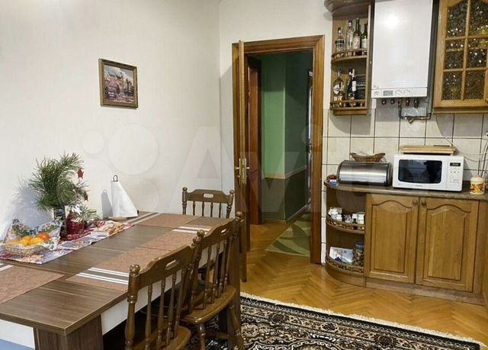 https://60.img.avito.st/image/1/1.TP3tpba54BTbDCIR-agHwd8H4hJTBGIcmwHiFl8Q5BY.PvqJ_oXpBwOQW__CpHUoNTS8wM3i5Wo_Yf_2ke_GQNo | Пользователь | Риелтор | 3-к. квартира, 60,5 м², 4/9 эт. | 8680000 | 143 471 ₽ за м² | 3 | 60.5 | 9.3 | 41.8 | 4 | 9 | Москва, пр. Дежнёва, 9к3 | Бабушкинская | 16–20 | 36 | раздельный |  | изолированные | лоджия |  | косметический | свободная |  | монолитный |  | NaN |  |  | консьерж, мусоропровод | детская площадка, спортивная площадка | за шлагбаумом во дворе | 📢 📢 📢 Внимание! 📢 📢 📢 📢 📢 📢 КОМИССИЯ 0% ДЛЯ РЕАЛЬНОГО ПОКУПАТЕЛЯ! 📢 Квартира продаётся по СВОБОДНОЙ ПРОДАЖЕ! Всё необходимое в пешей доступности. Огромное множество кондитерских ☞ спорт-центров ☞ пиццерий ☞ детских площадок ☞ магазинов ☞ салонов красоты ☞ садиков ☞ магазинов ☞ кофеен ☞ школ ☞ булочных. Рядом создают зеленую зону и парк, в которых с удовольствием можно провести день, например, с детьми. Отличная транспортная развязка: до ст. метро 20 минут пешком или 12 минут на машине. До ТТК ехать 15 минут! ⦁ Консъерж. ⦁ Охрана. ⦁ Парковки. ⦁ Видеонаблюдение. ⦁ Шлагбаум. Продаётся квартира в добротном доме! | https://www.avito.ru/moskva/kvartiry/3-k._kvartira_605m_49et._2795197989
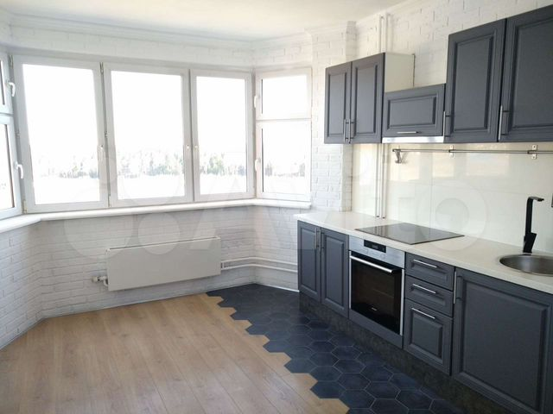 https://90.img.avito.st/image/1/1.1IU7wLa5eGwNabppH_epmwpiemqFYfpkTWR6bol1fG4.HO9FyCvXEYB3ni6E3wmdyWRxBoP4LzH4i6H53X4aAR4 | Пользователь | Частное лицо | 2-к. квартира, 65 м², 14/19 эт. | 7500000 | 115 385 ₽ за м² | 2 | 65 | 14 | 34 | 14 | 19 | Московская область, г.о. Химки, д. Брёхово, микрорайон Школьный, к2 | Бабушкинская | 16–20 | 36 | раздельный |  | изолированные | балкон, лоджия | 2.8 м | дизайнерский | свободная |  | кирпичный |  | NaN | 1 | 1 | мусоропровод | детская площадка, спортивная площадка | открытая во дворе, за шлагбаумом во дворе | Агентам не беспокоиться.1 собственник, никто не прописан, документы первичные от застройщика.Первая линия, перед озером.Огромная 2х комнатная (можно переделать в 3) квартира с шикарным видом на озеро и лес. Огромная кухня с эркером, раздельный санузел, 2 балкона.Квартира угловая - окна на 3 стороны.В шаговой доступности школа, детский сад, Перекресток, Пятёрочка, МФЦ, Макдональдс и тд..До метро 20 мин без пробок, Зеленограда (МЦД, Экспресс до Москвы) 10 минут. | https://www.avito.ru/moskva_zelenograd/kvartiry/2-k._kvartira_65m_1419et._2982382836
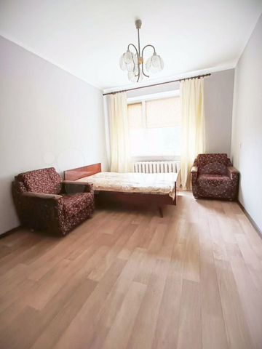 https://80.img.avito.st/image/1/1.Mb9bsra5nVZtG19TNcJDuWoQn1DlEx9eLRafVOkHmVQ.5fbzil-L0PQMss1of8ZPMNlXpO4JXDxnT_Qq7EZP9rw | Пользователь | Риелтор | 3-к. квартира, 64,2 м², 9/16 эт. | 9580000 | 149 221 ₽ за м² | 3 | 64.2 | 11.3 | NaN | 9 | 16 | Москва, Варшавское ш., 149к4 | Аннино | 6–10 | 39 | раздельный |  | изолированные |  |  | дизайнерский | свободная |  | панельный |  | 1982 |  |  | мусоропровод |  |  | Никаких дополнительных посредников. ☑ Рядом три садика и две школы ☑ супермаркет ☑ пару маленьких киосков ☑ до станции метро 20 минут автобусе ☑ несколько аптек ☑ большой ТЦ ☑ площадка для дрессировки собак ☑ банковские отделения ☑ стадион. Рынок в 7 минутах ходьбы Рядом взрослая и детская больницы. Электропроводка и трубы все поменяны. Мебель по всей квартире. Датчики подключены в квартире. Окна сделаны металлопластиковые теплосберегающие. Продам вместе с техникой и мебелью. Ремонт полноценный. Дополнительные Вложения не нужны! • унитаз моноблочный • чистая ванная • в ванной тёплый пол • просторный санузел с стационарным водонагревателем • большое зеркало на всю стену. Во всех комнатах есть кондиционеры. На кухне есть подогрев пола с индивидуальным переключателем. Плитка на полу, цельные двери, обои можно покрасить, стены выровненные. Домофон с камерой. | https://www.avito.ru/moskva/kvartiry/3-k._kvartira_642m_916et._3005048998
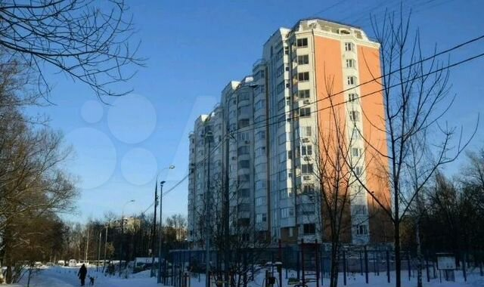 https://20.img.avito.st/image/1/1.AWfWxra5rY7gb2-L2JIgcuVkr4hoZy-GoGKvjGRzqYw.GgsWR4aRZzf2Gy-85MQ_FTReELsSa6ExeSsGWiyehKU | Пользователь | Риелтор | 2-к. квартира, 65 м², 10/12 эт. | 7500000 | 115 385 ₽ за м² | 2 | 65 | 13 | 33 | 10 | 12 | Москва, ул. Красный Казанец, 3к7 | Рязанский проспект | 16–20 | 32 | раздельный |  | изолированные |  |  | евро | свободная |  | панельный |  | 2003 | 1 | 1 | мусоропровод |  |  | Двухкомнатная квартира в экологически благоприятном районе в доме улучшенной планировки, серия П-44Т. Ухоженный подъезд. Большой холл, вместительная ванная, кухня с эркером, утепленный балкон, лоджия. Общая площадь 63,7 кв. м. с учётом лоджии (2,2 кв.м.) и балкона (1,4 кв.м.) Комнаты изолированные: 19,0 кв.м. и 14,8 кв.м. Площадь кухни: 12,8 кв.м. Площадь коридора: 9,5 кв.м. Окна выходят на 2 стороны. Хорошие соседи. Отличное состояние, стеклопакеты, остекленные балкон и лоджия, металлическая входная дверь. Развитая инфраструктура: школы, детские сады, оборудованные детские площадки, торговые центры. | https://www.avito.ru/moskva/kvartiry/2-k._kvartira_65m_1012et._2845874326
 https://00.img.avito.st/image/1/1.W5vquba593LcEDV30Owrh9ob9XRUGHV6nB31cFgM83A.SH-AvIDbFrnWWXHJq-aF6W9L1dNbjAxqmk9gz5obQoU | ПИК | Застройщик | 2-к. квартира, 61,7 м², 6/17 эт. | 10537372 | 170 784 ₽ за м² | 2 | 61.7 | 22.1 | 25.5 | 6 | 17 | ш. Варшавское, ЖК «Никольские луга» | Улица Скобелевская | от 31 | 53 | совмещенный | чистовая | изолированные |  | 2.6 м |  |  | ЖК «Никольские луга» | панельный | Сдача в 4 кв. 2024 | NaN | 1 | 1 |  |  | открытая во дворе | Продаётся 2-комн.квартира площадью 61.70 кв.м на 6 этаже 17 этажного дома (Корпус 2.3, секция 2) проекта ПИК Никольские луга. Светлый просторный подъезд на уровне земли, функциональная планировка, большие окна, с отделкой.Жилой район «Никольские луга» расположен на юге Москвы, в 17 минутах пешком от МЦД «Щербинка». Дорога на автомобиле до МКАД займет 15 минут, а до Варшавского шоссе — всего 5 минут. Неподалеку находятся два больших парка — Бутовский лесопарк и парк Южное Бутово. Специально для проекта мы построим три детских сада, две школы и поликлинику. Здесь появится масштабная игровая площадка PlayHub и спортивный комплекс. Пруды на территории квартала будут благоустроены, а рядом с ними разместятся места для отдыха у воды. На первых этажах домов «Никольских лугов» откроются магазины и необходимые сервисы, в каждом дворе разместятся детские и спортивные площадки, а через весь район протянутся несколько пешеходных бульваров. В проекте предусмотрена медленная зона для электросамокатов — с 7 утра до полуночи при въезде на территорию квартала скорость электросамокатов автоматически снижается до 15 км/ч. Цена действует при оплате наличными. подробности по телефону. Артикул - 881805 | https://www.avito.ru/moskva/kvartiry/2-k._kvartira_617m_617et._3073952636
 https://80.img.avito.st/image/1/1.XVWCGra68by0szO5tBMODU6597Y2Ofl-M7nzuiK_8w.2-C702ba8nwO9i7ImpgEx_QoaFLTm3TH_15U28NhsAg | ПИК | Застройщик | 2-к. квартира, 61,8 м², 7/9 эт. | 10501056 | 169 920 ₽ за м² | 2 | 61.8 | 21.4 | 22.5 | 7 | 9 | ш. Варшавское, ЖК «Никольские луга» | Улица Скобелевская | от 31 | 53 | совмещенный | чистовая | изолированные |  | 2.6 м |  |  | ЖК «Никольские луга» | панельный | Сдача в 4 кв. 2024 | NaN | 1 | 1 |  |  | открытая во дворе | Продаётся 2-комн.квартира площадью 61.80 кв.м на 7 этаже 9 этажного дома (Корпус 2.3, секция 1) проекта ПИК Никольские луга. Светлый просторный подъезд на уровне земли, функциональная планировка, большие окна, с отделкой.Жилой район «Никольские луга» расположен на юге Москвы, в 17 минутах пешком от МЦД «Щербинка». Дорога на автомобиле до МКАД займет 15 минут, а до Варшавского шоссе — всего 5 минут. Неподалеку находятся два больших парка — Бутовский лесопарк и парк Южное Бутово. Специально для проекта мы построим три детских сада, две школы и поликлинику. Здесь появится масштабная игровая площадка PlayHub и спортивный комплекс. Пруды на территории квартала будут благоустроены, а рядом с ними разместятся места для отдыха у воды. На первых этажах домов «Никольских лугов» откроются магазины и необходимые сервисы, в каждом дворе разместятся детские и спортивные площадки, а через весь район протянутся несколько пешеходных бульваров. В проекте предусмотрена медленная зона для электросамокатов — с 7 утра до полуночи при въезде на территорию квартала скорость электросамокатов автоматически снижается до 15 км/ч. Цена действует при оплате наличными. подробности по телефону. Артикул - 882084 | https://www.avito.ru/moskva/kvartiry/2-k._kvartira_618m_79et._2786073532
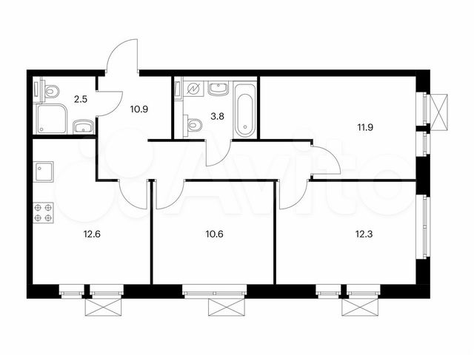 https://00.img.avito.st/image/1/1.tJniqLa5GHDUAdp1hvb79NMKGnZcCZp4lAwaclAdHHI.qjd4GMOG28GVURE-7_oskbXB3NLsy5eKHFMYHM7_2TE | ПИК | Застройщик | 3-к. квартира, 64,6 м², 2/25 эт. | 9680697 | 149 856 ₽ за м² | 3 | 64.6 | 12.6 | 34.8 | 2 | 25 | рп. Дрожжино, территория Бутово Парк 2, корп. 26 | Улица Скобелевская | от 31 | 53 | совмещенный | чистовая | изолированные |  | 2.6 м |  |  | ЖК «Бутово парк-2» | кирпичный | Сдача в 1 кв. 2024 | NaN |  |  |  |  |  | Продаётся 3-комн.квартира площадью 64.60 кв.м на 2 этаже 25 этажного дома (Корпус 26, секция 1) проекта ПИК Бутово парк 2. Светлый просторный подъезд на уровне земли, функциональная планировка, большие окна, с отделкой.Масштабный проект «Бутово парк 2» расположен в 5,5 км от МКАД по Варшавскому шоссе, на границе с Бутовским лесопарком. Остановки общественного транспорта есть в каждой части микрорайона. До станции МЦД «Бутово» – 10 минут на автобусе или маршрутке, до метро «Бульвар Дмитрия Донского» – 20 минут. В микрорайоне уже открыты школы, детские сады, поликлиника. На первых этажах жилых зданий работают разнообразные магазины, аптеки, ателье, салоны красоты, медцентры и многое другое. Во всех дворах обустраиваются современные и безопасные детские площадки. Весь проект соединяют два пешеходных бульвара с детскими и спортивными площадками, местами для отдыха и пикников и отдельной зоной для выгула собак. На их пересечении расположена центральная площадь района – место для встреч жителей и проведения мероприятий. Бутовский лесопарк расположен в непосредственной близости от жилых домов. В проекте предусмотрена медленная зона для электросамокатов — с 7 утра до полуночи при въезде на территорию квартала скорость электросамокатов автоматически снижается до 15 км/ч. Цена действует при оплате наличными. подробности по телефону. Артикул - 591993 | https://www.avito.ru/moskva/kvartiry/3-k._kvartira_646m_225et._3073971359
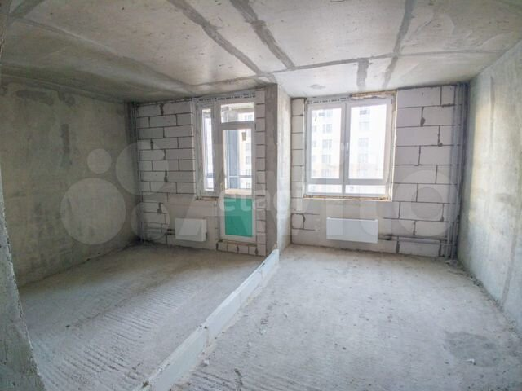 https://30.img.avito.st/image/1/1.GwCt3ra5t-mbd3Xsl-oGGpx8te8TfzXh23q16x9rs-s.PtQt4UEKihK6pWfw9RpabY9njnKHMYYL2vadY7EV74E | Этажи Москва | Агентство | 2-к. квартира, 60,3 м², 15/21 эт. | 10490000 | 173 964 ₽ за м² | 2 | 60.3 | 13.6 | NaN | 15 | 21 | Московская область, Одинцовский г.о., рабочий пос. Новоивановское, б-р Эйнштейна, 2 | Улица Скобелевская | от 31 | 53 |  |  | изолированные | балкон |  | требует ремонта | свободная |  | панельный |  | NaN |  |  |  |  |  | Продаётся 2-комнатная квартира на 15 этаже 21-этажного дома общей площадью 60,3 м². Кухня 13,6 м² и две просторные комнаты 19,5 и 15,6 м², санузел раздельный. Есть лоджия, где можно организовать дополнительное рабочее место или пространство для отдыха. Один из лучших вариантов сочетающий удачную локацию, функциональную планировку. О КВАРТИРЕ: вся площадь квартиры является полезной и функциональной. Каждая комната на 2-3 м² больше комнат в аналогичных квартирах этого жилого комплекса. 2 корпус отличается высокими потолками (2,8 м), квартира не торцевая. Также плюсом секции является минимальное количество квартир на площадке - 5. ИНФРАСТРУКТУРА: облагороженный парк "Сколково" с прудом, пляжем, площадками и велодорожками, БЦ Амальтея, ТЦ Орбион, другие парки и леса для прогулок и активностей, лицей, университеты, торговые и досуговые центры, фитнес-центры, спортивные и прогулочные площадки. На первых этажах ЖК коммерческие площади, которые предназначены для сетевых магазинов, аптек, салонов красоты и пр. Наземный и подземный паркинг, зеленый благоустроенный двор. ТРАНСПОРТНАЯ ДОСТУПНОСТЬ: до станции метро МЦД Сколково 10 минут пешком, далее 20 минут до Славянского бульвара или метро Белорусская. Очень удобное сообщение до Минского и Можайского шоссе и МКАД. На автомобиле до МКАД всего 4 км. ДОКУМЕНТЫ: 1 собственник, никто не прописан, без обременений, подходит под ипотеку. На остальные вопросы буду рад ответить по телефону. Компания предоставляет гарантийный сертификат на сумму 25 000 000 руб. Одобрение ипотеки с преференцией от 0.3% Оформление ипотечного страхования с экономией от 20% Юридическое сопровождение, полная проверка недвижимости. Готовы выходить на сделку! Звоните!. Номер в базе: 9231251. Район: Одинцовский городской округ. | https://www.avito.ru/moskva/kvartiry/2-k._kvartira_603m_1521et._3019944020
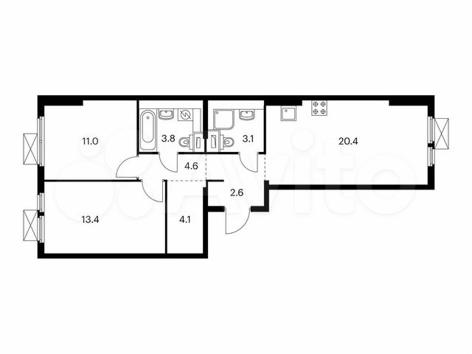 https://80.img.avito.st/image/1/1.agT0Pra5xu3ClwTorE8sT8WcxOtKn0TlgprE70aLwu8.rda4gabz3Jj4K6_QzF_X8cLIHw0KbSziteOPcHbV9ao | ПИК | Застройщик | 2-к. квартира, 63 м², 2/14 эт. | 9574992 | 151 984 ₽ за м² | 2 | 63 | 20.4 | 24.4 | 2 | 14 | пос. Филимонковское, дер. Середнево, кв-л 25, ЖК «Середневский лес» | р | - | 53 | совмещенный | чистовая | изолированные |  | 2.7 м |  |  | ЖК «Середневский лес» | панельный | Сдача в 2 кв. 2023 — 1 кв. 2025, есть сданные | NaN | 1 | 1 |  |  | открытая во дворе | Продаётся 2-комн.квартира площадью 63.00 кв.м на 2 этаже 14 этажного дома (Корпус 3.2, секция 2) проекта ПИК Середневский лес. Светлый просторный подъезд на уровне земли, функциональная планировка, большие окна, с отделкой.«Середневский лес» возводится в Новой Москве, вблизи Валуевского лесопарка. В 15 минутах езды находятся станции метро «Филатов луг» и «Саларьево», откуда за 35 минут можно добраться до центра Москвы. Открытие новой станции «Внуково» запланировано на 2023 год. Также по обновленной трассе, которая свяжет Киевское и Калужское шоссе, запустят наземный общественный транспорт. Проект сочетает в себе преимущества загородной и московской жизни. Для любителей прогулок на свежем воздухе, велосипедистов и любителей активного образа жизни — в пешей доступности Валуевский лесопарк площадью более 2000 га, особо охраняемая зелёная территория Москвы. Малоэтажная квартальная застройка создаёт чёткий визуальный архитектурный ритм. Во всех домах предусмотрены просторные и светлые подъезды с входами на уровне земли, без ступеней и пандусов. Все квартиры сдаются с готовой отделкой, в некоторых есть уютные террасы, выходящие в тихий внутренний двор. Дворы закрыты от машин и представляют собой зелёные парки с местами для отдыха и детских игр. Собственная социальная инфраструктура включает школу и детские сады. Первые этажи домов отданы под предприятия сферы торговли и услуг.В 15-20 минутах езды работают детские сады, школы, крупные торговые центры Vnukovo Outlet Village и «Саларис», а также оздоровительный центр Fitness One с бассейном. В проекте предусмотрена медленная зона для электросамокатов — с 7 утра до полуночи при въезде на территорию квартала скорость электросамокатов автоматически снижается до 15 км/ч. Цена действует при оплате наличными. подробности по телефону. Артикул - 865884 | https://www.avito.ru/moskva/kvartiry/2-k._kvartira_63m_214et._3074121088
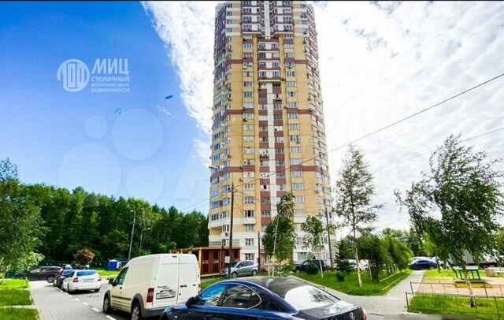 https://30.img.avito.st/image/1/1.VjWbfra5-tyt1zjZux9ATKrc-Nol33jU7dr43inL_t4.g9NWgd3qsQsz_bssPQwVQfPfwZIvOkj0bW7ycQqaAjE | ООО "МИЦ-Столичный ипотечный центр недвижимости" | Агентство | 2-к. квартира, 62,3 м², 13/25 эт. | 8980000 | 144 141 ₽ за м² | 2 | 62.3 | 11.6 | 36 | 13 | 25 | Московская область, Ленинский г.о., рабочий пос. Бутово, жилой комплекс Бутово Парк, 21 | Улица Скобелевская | от 31 | 53 | раздельный |  | изолированные | лоджия | 2.7 м | требует ремонта | свободная |  | панельный |  | 2013 | 3 | нет |  |  |  | Арт. 34173009 Квартира с черновой отделкой в доме редкой серии Д-25 (таких домов в Москве и Московской области - считанное количество). Одно из основных достоинств домов этой серии и данной квартиры в частности - большие площади комнат и кухни. Две лоджии! Просторная прихожая. Интересная планировка. Это надо видеть!Среди несомненных достоинств башен Д-25 – теплоизоляционные свойства наружных стен, трехслойные панели которых можно приравнять к кирпичным стенам толщиной в 90 см. Пассажирский лифт и два грузовых.Перед домом с одной стороны - большой двор, с другой - лес. Никакой суеты и шума. Вам обязательно захочется здесь жить.Документы замечательные - собственность с момента постройки дома в 2013 году. Никаких обременений. Свободная продажа. Быстрый выход на сделку.Для покупателя, заинтересовавшегося этой уникальной квартирой, ВОЗМОЖЕН ТОРГ. | https://www.avito.ru/moskva/kvartiry/2-k._kvartira_623m_1325et._2610457040
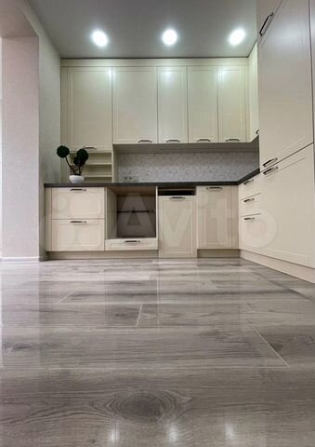 https://50.img.avito.st/image/1/1.WFYpVra59L8f_za6FX8MHRn09rmX93a3X_L2vZvj8L0.-qria7k3Dl6j8E8XZivH2JLCp6_VvXt-7xR7XHQQyGs | Пользователь | Риелтор | 2-к. квартира, 59,7 м², 5/8 эт. | 10380000 | 173 869 ₽ за м² | 2 | 59.7 | 10.2 | 38.1 | 5 | 8 | Москва, ул. Зорге, 18к3 | Зорге | до 5 | 37 | раздельный |  | изолированные | балкон |  | косметический | свободная |  | кирпичный |  | NaN |  |  | мусоропровод | закрытая территория, детская площадка | за шлагбаумом во дворе | Эксклюзив! В квартире достаточно мест хранения обуви, инвентаря, одежды, различного белья: и посудомоечная и стиральная машины; в спальне – грамотно продуманный качественный гардероб; хозяйственная техника; встроенный шкаф; встроенная кухня. В квартире в прошедшем году закончен мелкий ремонт: проведена звукоизоляция, в ремонте использовались высококачественные материалы известных европейских и отечественных производителей: Triton, AM.PM, LaFabbrica, полная замена сантехнических труб и проводки. Отделка включает в себя и разнообразные варианты освещения и четкую планировку. Квартал спокойный развитый, с большим количеством торговых точек, разнообразных кондитерских, парков для прогулок и пробежек. Близко несколько станций метро, маршрутки, ж/д станция, остановка автобусов. Большие окна прибавляют света, воздуха, пространства. Локация — СУПЕР. Балкон застеклён. Недалеко школы, бассейн, техникум, детские садики, фитнес-центры, ясли, разнообразные секции, ВУЗы. Лучшее место для жизни в городе! Очень и просторная и уютная квартира. | https://www.avito.ru/moskva/kvartiry/2-k._kvartira_597m_58et._2925171975
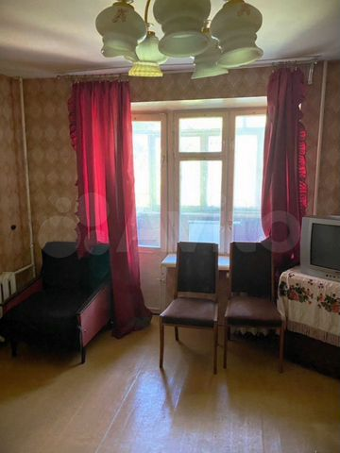 https://80.img.avito.st/image/1/1.518YHLa5S7YutYmzWje6Xim-SbCmvcm-brhJtKqpT7Q.5gHDb0bLx00llRLuW6n1-Adm3XOE4gKiq5EQf1mh2Ro | Пользователь | Риелтор | 3-к. квартира, 62,1 м², 2/5 эт. | 5690000 | 91 626 ₽ за м² | 3 | 62.1 | 10.5 | NaN | 2 | 5 | Москва, Локомотивный пр., 31 | Окружная | до 5 | 35 | раздельный |  | изолированные |  |  | дизайнерский | свободная |  | панельный |  | 1957 |  |  | мусоропровод |  |  | НИКАКИХ риелторов. Электропроводка и трубы все поменяли. Выведен квартирный электрощиток. Ремонт основательный (комфортабельная). Ещё ВКЛАДЫВАТЬ дополнительные деньги НЕ НУЖНО. ⦁ Банковские отделения ⦁ огромный ТЦ ⦁ рядом четыре садика и три школы ⦁ до станции метро 10 минут на маршрутке ⦁ множество аптек ⦁ пару мелких киосков ⦁ спермаркет ⦁ площадка для собак ⦁ бассейн. Рынок в 7 минутах ходьбы Рядом детская и взрослая поликлиники. Квартира с мебелью. Есть предбанник на три квартиры (для хранения велосипедов и колясок), домофон с камерой на этаже. Интернет заведён. Продам с техникой и мебелью. Окна куплены пластиковые шумозащитные по квартире. • дорогой душ • подогрев пола • большое зеркало на всю стену • моноблочный унитаз • прямоугольный с/у с проточным водонагревателем. Кондиционеры по квартире всей. На кухне установлен подогрев пола с индивидуальным выключателем. Обои Можно красить, цельные двери, ламинат на полу, выровненные стены. | https://www.avito.ru/moskva/kvartiry/3-k._kvartira_621m_25et._2908056469
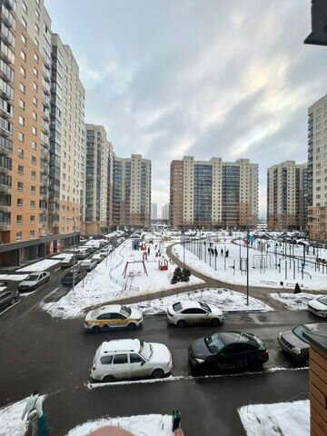 https://20.img.avito.st/image/1/1.9JPrCLa6WHrdoZp_jyfFwSOrXnBfK1C4WqtafEutWg.RDR1M-_f4lvdvC6wPrpRqxXwtdj5avebNmxAMA6TzL4 | Максим | Агентство | 2-к. квартира, 66,1 м², 3/17 эт. | 8850000 | 133 888 ₽ за м² | 2 | 66.1 | 17.5 | 29 | 3 | 17 | Московская область, Люберцы, Озёрная улица, 7 | Некрасовка | от 31 | 53 | раздельный |  | изолированные | лоджия |  | косметический | свободная |  | монолитный |  | NaN | 1 | 1 | консьерж, мусоропровод | детская площадка, спортивная площадка | открытая во дворе | Очень просторная, функциональная, светлая квартира! Кухня 17,5 метров, 2 санузла, большой холл, лоджии в двух комнатах, большая ванная комната! Очень удобная планировка! Большой, красивый, новый район, новые школы, детские сады, до метро 10 мин. Первичные документы, юр. свободна, свободная продажа!Помощь в одобрении ипотеки с минимальным процентом! | https://www.avito.ru/moskva/kvartiry/2-k._kvartira_661m_317et._2261409037
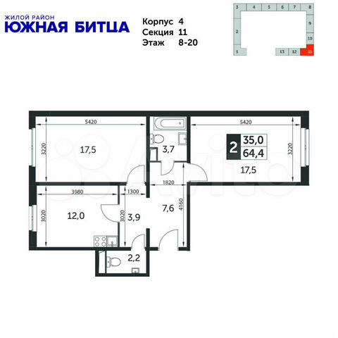 https://00.img.avito.st/image/1/1.tSTZxra6Gc3vb9vIv6C9HgRlH8dt5REPaGUby3ljGw.8V-wIx6lMe79QvyyQQkioGv7W2VrnIsOkhnSJ7tj_w4 | ДСК-1 | Застройщик | 2-к. квартира, 65,7 м², 15/20 эт. | 10504674 | 159 888 ₽ за м² | 2 | 65.7 | 13.5 | 37 | 15 | 20 | пос. Битца, б-р Южный, д. 4 | Улица Старокачаловская | от 31 | 45 |  | предчистовая | изолированные |  |  |  |  | ЖК «Южная Битца» | монолитный | Сдан 2 кв. 2021 | NaN | 1 | 2 |  | закрытая территория, детская площадка, спортивная площадка | подземная | Корпус сдан! Прямая продажа от застройщика! Жилой Комплекс класса Комфорт.Продаётся 2-к квартира №1275 в сданном корпусе общей площадью 65.7 кв.м. на 15-м этаже 20 этажного дома.Расположение комплекса: Сочетание свободного перемещения по внутреннней территории без машин и ощущения абсолютной безопасности благодаря надежным ограждениям - вот что отличает ЖК ""Южная Битца. На территории комплекса созданы все условия как для активного образа жизни, так и для спокойного времяпрепровождения. Свободно перемещайтесь по внутренней территории в безбарьерной среде! Продуманное зонирование во дворах позволяет отделить тихие зоны для родителей со спящими младенцами и тех, кто хочет почитать на свежем воздухе, от шумных игровых зон. Игровые зоны учитывают возраст детей. Площадки для детей старшего возраста вынесены за пределы дворов. Ощущение уютного дома должно начинаться с подъезда. Мы постарались предусмотреть все нюансы, чтобы наши лифты отвечали самым строгим современным требованиям. А наличие кладовых позволит вам поддерживать идеальный порядок и уют в вашей квартире!Транспортная доступность:В 3 км от МКАД в нескольких минутах езды до трех станций метро: "Аннино", "Бульвар Дмитрия Донского", "улица Старокочаловская" и станции МЦД2 - жд Бутово.Внутренняя инфраструктура:Для жителей жилого района «Южная Битца» доступна развитая инфраструктура близлежащих московских районов Чертаново, Южное, Бирюлёво Западное, Северное Бутово и Южное Бутово. Множество образовательных учреждений, объекты здравоохранения, торговые и развлекательные центры, кинотеатры, кафе, рестораны, парки. Цены указаны с учетом скидки. | https://www.avito.ru/moskva/kvartiry/2-k._kvartira_657m_1520et._2286931621
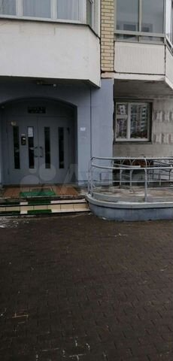 https://40.img.avito.st/image/1/1.B8jUw7a6qyHiamkk1tdp9xxgrStg4KPjZWCpJ3RmqQ.2HVTeYHeilPBDhWVD0pDJ0l7bT2p6saC4As1AJitmQ4 | Людмила | Агентство | 2-к. квартира, 59,3 м², 3/17 эт. | 10750000 | 181 282 ₽ за м² | 2 | 59.3 | 13.2 | 35.7 | 3 | 17 | Московская область, Ленинский г.о., рабочий пос. Бутово, жилой комплекс Бутово Парк, 18 | Улица Скобелевская | от 31 | 53 | раздельный |  | изолированные | балкон, лоджия | 2.7 м | косметический | свободная |  | панельный |  | NaN | 1 | 1 | консьерж, мусоропровод | детская площадка, спортивная площадка | подземная, открытая во дворе | ПРОДАЁТСЯ уютная 2х комнатная квартира расположена на 3м этаже. Чистый подъезд, консьерж. Развитая инфраструктура, школа, поликлиника, много магазинов. Один собственник, быстрый выход на сделку! Ипотека подходит. | https://www.avito.ru/moskva/kvartiry/2-k._kvartira_593m_317et._2751453751
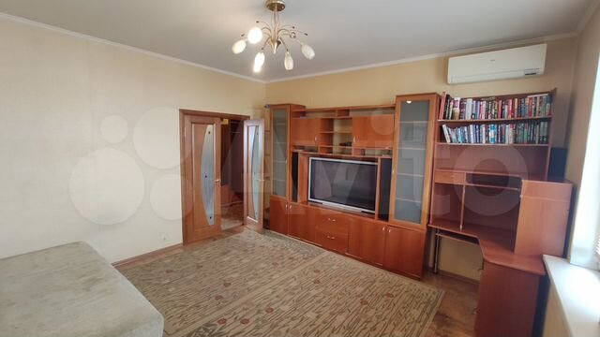 https://30.img.avito.st/image/1/1.9p1slLa5WnRaPZhxDJuqml02WHLSNdh8GjBYdt4hXnY.xslC6O1IMUO7Zm83kMUgw_Y5e1F5u2Fq6mFV4pQbYQ0 | УСПЕХ риэлти | Агентство | 2-к. квартира, 60 м², 15/17 эт. | 10000000 | 166 667 ₽ за м² | 2 | 60 | 10 | 32 | 15 | 17 | Москва, Некрасовская ул., 7 | Некрасовка | от 31 | 53 | раздельный |  | изолированные | лоджия | 2.6 м | евро | свободная |  | панельный |  | 2007 | 1 | 1 | мусоропровод | детская площадка, спортивная площадка | открытая во дворе | Предлагается к продаже 2х комнатная квартира общей площадью 60 кв.м, жилая площадь 32 м.кв., кухня 10 м.кв. Квартира расположена на 15 этаже 17 этажного пан дома 2007 года постройки. Квартира очень светлая и позитивная. Квартира по типу планировки- Распашонка с комнатами на две стороны дома. В квартире имеется кладовая комната.Дом расположен в уютном месте в стороне от шумных дорог. У дома имеется лесопарк и Физкультурно оздоровительный центр. Во дворе дома школа и детский сад. Остановка общественного транспорта у дома. Автобусом до метро Некрасовка 5 мин транспортом. Квартира полностью мебелирована, имеется встроенная кухня с бытовой техникой: встроенным холодильником, стиральной машиной и посудомоечной машиной. Мебель может остаться по согласованию. Квартира подходит как для сдачи в аренду так и для личного проживания. В собственности более 5ти лет. Один взрослый собственник. Ипотека возможна. Никаких проблем с квартирой в виде долгов, мат капиталов и не выплаченной ипотеки с квартирой нет. продажа свободная. Просмотры по предварительному согласованию. | https://www.avito.ru/moskva/kvartiry/2-k._kvartira_60m_1517et._3004755755
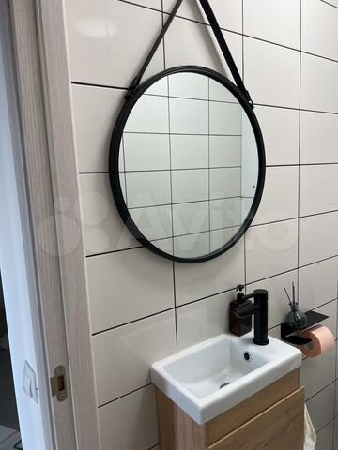 https://20.img.avito.st/image/1/1.FlSJsra6ur2_G3i4qZp8AUQRvLc9kbJ_OBG4uykXuA.HK36FwjAymqA531knsOXgyAIQmq4FkUhqXX0TbLRr3o | Пользователь | Частное лицо | 2-к. квартира, 61 м², 9/16 эт. | 9945000 | 163 033 ₽ за м² | 2 | 61 | 22.1 | NaN | 9 | 16 | Московская область, Ленинский городской округ, рабочий посёлок Боброво, Крымская улица, 1 | Улица Скобелевская | от 31 | 53 | раздельный |  | изолированные |  |  | евро | свободная |  | панельный |  | 2021 | 1 | 1 |  | закрытая территория, детская площадка, спортивная площадка | открытая во дворе | Просторная угловая двушка (евротрешка) с кухней-гостиной (22.1 кв метр). Две изолированные комнаты (12,5 и 13 кв. метров), санузел раздельный. Расположена на 9 этаже 16-ти этажной секции. В квартире ни кто не прописан и не проживает. Один взрослый собственник. Без обременений. Собственник. Около дома расположена остановка общественного транспорта, в районе есть вся необходимая инфраструктура. ( в доме есть продуктовые магазины, пивной, аптека, пункт выдачи Wildberries) дальше подъезда ходить не придётся))В квартире имеется кое-какая мебель Дополнительные фото и видео по запросу. В помощи в продаже не нуждаюсь. | https://www.avito.ru/moskva/kvartiry/2-k._kvartira_61m_916et._2747577771
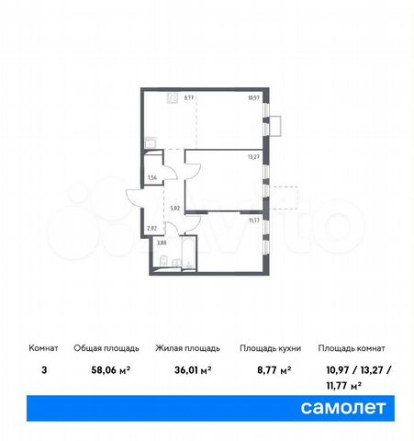 https://60.img.avito.st/image/1/1.u3pveLa6F5NZ0dWWFV6qMrTbEZnbWx9R3tsVlc_dFQ.3CKVPqESgij2vQkhZrUyhSha703ayq8TwavBnG09KWI | Группа «Самолет» | Застройщик | 3-к. квартира, 58,1 м², 2/14 эт. | 10315630 | 177 550 ₽ за м² | 3 | 58.1 | 8.8 | 36 | 2 | 14 | п. Рязановское, с. Остафьево, стр. 14 | Бунинская аллея | от 31 | 58 | совмещенный | чистовая | изолированные |  | 2.8 м |  |  | ЖК «Остафьево» | монолитный | Сдача в 2 кв. 2024 | NaN | 2 |  |  | детская площадка, спортивная площадка | открытая во дворе | Trade-in от застройщика – услуга обмена старой квартиры на новую с фиксацией цены на период обмена.Свяжитесь с нами, чтобы узнать все детали и рассчитать самый выгодный для себя вариант сделки. Продается 3-комн. квартира с отделкой. Квартира расположена на 2 этаже 14 этажного монолитного дома (Корпус 14, Секция 1) в ЖК «Остафьево» от группы «Самолет». Квартиру можно приобрести с кухонной мебелью и техникой. Комплекс "Остафьево" - масштабный проект в Новой Москве, в 11 км от МКАД.Жители комплекса смогут оформить московскую прописку - это дополнительные социальные льготы от правительства Москвы. Станция метро "Бунинская аллея" расположена в 7 минутах езды, станции МЦД-2 "Щербинка" и "Остафьево" - в 3 км. Возле комплекса организован выезд на дублер Остафьевского шоссе.Рядом с проектом - парк "Барыши", сосновая роща с прогулочными аллеями, Молодцевский пруд, где приятно отдохнуть на природе. Музей-усадьба "Остафьево" находится в 10 минутах ходьбы от проекта - исторический объект с интересными современными мероприятиями и благоустроенной территории. Комплекс включает монолитно-кирпичные дома высотой до 14 этажей с комфортными входными группами на уровне земли.В жилом комплексе "Остафьево" построят 3 школы и 6 детских садов. Для малышей откроют тематический плей хаб с безопасным и развивающим оборудованием, сделают сеть велодорожек, игровые и спортивные площадки и аллеи для прогулок.Многоуровневый паркинг создаст удобное и безопасное размещение авто на территории комплекса. За пределами дворов - дополнительные парковочные места для жителей и их гостей. Группа «Самолет» помогает своим клиентам сэкономить не только деньги, но и время на покупки для обустройства своего нового дома.Каждый покупатель квартиры от группы «Самолет» автоматически получает доступ к программе привилегий.Программа привилегий – это скидки, акции и спецпредложения от известных брендов. | https://www.avito.ru/moskva/kvartiry/3-k._kvartira_581m_214et._2492561101
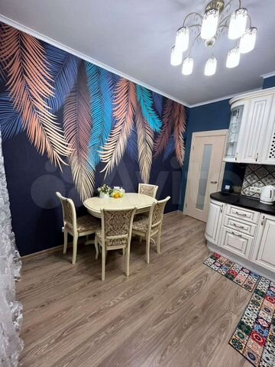 https://50.img.avito.st/image/1/1.adzY2ra5xTXucwcwhv943ux4xzNme0c9rn7HN2pvwTc.qeiUTnGSl3yepFxKdEDWmUAFSHmjq4TQdyxtl2O8q-g | Пользователь | Частное лицо | 2-к. квартира, 58 м², 10/17 эт. | 9500000 | 163 793 ₽ за м² | 2 | 58 | 11 | NaN | 10 | 17 | Московская область, Ленинский г.о., рабочий пос. Дрожжино, Новое ш., 6к1 | Улица Скобелевская | от 31 | 53 | раздельный |  | изолированные | лоджия | 2.7 м | евро | свободная |  | монолитный |  | 2018 | 2 | 1 | консьерж | детская площадка, спортивная площадка | открытая во дворе | УВАЖАЕМЫЕ КОЛЛЕГИ, ПРОШУ БЕСПОКОИТЬ ПРИ НАЛИЧИИ ПОКУПАТЕЛЯ.ПОМОЩЬ В ОДОБРЕНИИ ИПОТЕКИ. В продаже теплая, уютная шикарная квартира распашонка, расположена в районе, с развитой инфраструктурой. Детские сады, школы, поликлиники, магазины, детские площадки и всё необходимое для комфортного проживания. Качественный евроремонт. Дорогая мебель и техника. Кухонный гарнитур с техникой остаются. Хорошая планировка. Один взрослый собственник. Более 5 лет. Полная стоимость в договоре. | https://www.avito.ru/moskva/kvartiry/2-k._kvartira_58m_1017et._2815476439
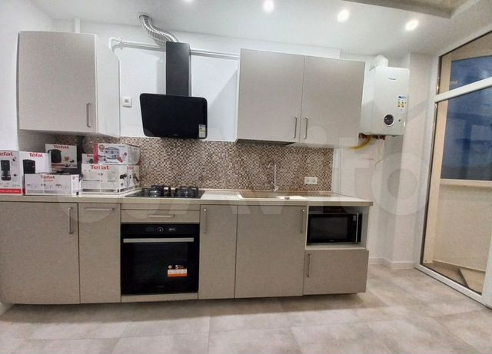 https://70.img.avito.st/image/1/1.N7W9Gba5m1yLsFlZ31kow4y7mVoDuBlUy72ZXg-sn14.ohJKcxQV6LjGWz-0ahYn2-XWjfLZZlJA0XTpJQeMNUg | Пользователь | Риелтор | 2-к. квартира, 59,2 м², 5/5 эт. | 10960000 | 185 135 ₽ за м² | 2 | 59.2 | 10.3 | NaN | 5 | 5 | Москва, 2-я Новоостанкинская ул., 17 | ВДНХ | 11–15 | 27 | раздельный |  | изолированные |  |  | дизайнерский | свободная |  | панельный |  | 1968 |  |  |  |  |  | ДУБЛИРОВАТЬ ЭТО ОБЪЯВЛЕНИЕ ИЛИ РАЗМЕЩАТЬ ДУБЛИ НА ДРУГИХ САЙТАХ ЗАПРЕЩЕНО Риэлторы, просьба не тратить ничье время с глупыми предложениями. Квартира элегантная. Рядом детский садик и школа, стадион, бассейн, в паре кварталов ТРЦ и ТЦ, много маленьких магазинов одежды, электроники, обуви, бытовой химии. В пешей доступности отделения банков, несколько мелких киосков, спортзал, почта, салон красоты, супермаркет. Теплые полы проложен на кухне, с индивидуальными выключателями и терморегуляцией. Выполнен ремонт по индивидуальному проекту с использованием качественных брендов – качественная разводка электричества по всей квартире, сантехника, Grohe, электрофурнитура, счетчики на электричество, и тепло, и воду, батареи, сигнализация, датчики, установлен бойлер. Качество постройки дома хорошее: прочные материалы наружной отделки, и алюминиевые профиля, и качественная краска, не выцвела, и двойной кирпич. Под домом территория, ухоженная, облагороженная; подземный паркинг; 2 лифта Kone; охрана; консьерж. | https://www.avito.ru/moskva/kvartiry/2-k._kvartira_592m_55et._2925172923
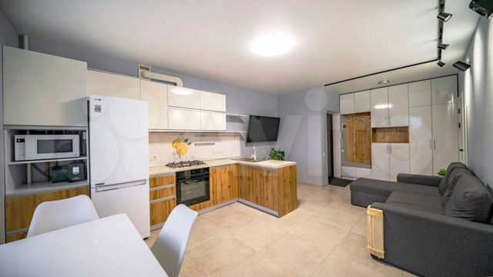 https://60.img.avito.st/image/1/1.4nWkLra5TpySh4yZ7FmMT5WMTJoaj8yU0opMnhabSp4.NDm-1rDMBeGHFczA2dEPUzw1eb8c2Q6SmhjR3SKv3w4 | Пользователь | Риелтор | 2-к. квартира, 58,1 м², 12/22 эт. | 9960000 | 171 429 ₽ за м² | 2 | 58.1 | 10.3 | NaN | 12 | 22 | Москва, Юрловский пр., 11 | Отрадное | 16–20 | 29 | раздельный |  | изолированные |  |  | дизайнерский | свободная |  | панельный |  | 1995 |  |  | мусоропровод |  |  | Недалеко остановка общественного (трамвай, маршрутки, такси, троллейбус, автобус) транспорта до метро. Отличная инфраструктура (отделения нескольких банков, рынок, школы, разнообразные магазины, ТРЦ, садики, аптеки, Почта России). Нет задолженностей. Нет обременений. Безупречные юридически документы готовы к скорейшему выходу на сделку. В ПРОДАЖЕ Тёплая утеплённая квартира с свежим ремонтом!!! * стены покрашены в 3 слоя (вся квартира) высококачественной краской (Сaparol Amphibolin). Её можно мыть!!! * использовались высококачественные материалы. гипсокартоновые потолки Lafarge; встроенные светодиодные светильники; люстры. ° батареи биметалл Global ° разводка отопление металлопластиковые трубы. – и розетки и выключатели – автоматы УЗО Siemens – проводка по ГОСТу кабель витая пара «Москабель» – электро-щиток. ° большой стол ° кухне холодильник Bosch ° встроенная кухня.✱ домофон ✱ металлическая входная дверь с уплотнителем ✱ камера подъезда. зеркало; шкаф + прикроватные тумбочки; в спальне кровать с подъемным механизмом + матрас. | https://www.avito.ru/moskva/kvartiry/2-k._kvartira_581m_1222et._2889397175
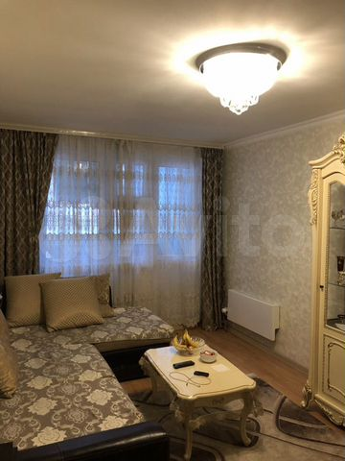 https://80.img.avito.st/image/1/1.TVuxQra54bKH6yO3pxcaPITg47QP42O6x-bjsAP35bA.IBJ2-6DRz-qqe8oG4eEKl17WqsnmGONt7ieeLNZqIvA | Пользователь | Частное лицо | 2-к. квартира, 63 м², 2/17 эт. | 10600000 | 168 254 ₽ за м² | 2 | 63 | 20 | NaN | 2 | 17 | Московская область, Ленинский г.о., рабочий пос. Боброво, Крымская ул., 11к1 | Улица Скобелевская | от 31 | 53 | раздельный |  | изолированные | балкон |  | евро | свободная |  | панельный |  | 2015 | 2 | 1 | консьерж, мусоропровод |  |  | Просторная квартира в жилом районе. Вид из окна на улицу и двор. Сделан ремонт. Приличные соседи. В шаговой доступности школа, детский сад, магазины и т.д. Свободная продажа. Оперативный показ, быстрый выход на сделку. Я собственник | https://www.avito.ru/moskva/kvartiry/2-k._kvartira_63m_217et._2838417476
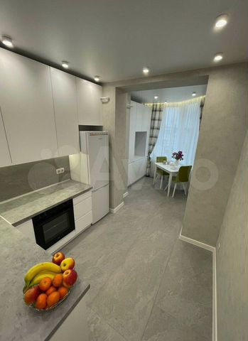 https://70.img.avito.st/image/1/1.2JmSy7a5dHCkYrZ1rpiytKFpdnYsavZ45G92ciB-cHI.XwzirWMHG9WpTjKnS_pVFMu7qjjSg7UB5VMkYpo03Yo | Пользователь | Риелтор | 2-к. квартира, 58,2 м², 16/22 эт. | 9300000 | 159 794 ₽ за м² | 2 | 58.2 | 9.1 | 37.4 | 16 | 22 | Москва, Поречная ул., 5/14 | Марьино | 6–10 | 34 | раздельный |  | изолированные | балкон |  | косметический | свободная |  | монолитный |  | NaN |  |  | мусоропровод | детская площадка, спортивная площадка | открытая во дворе | ПОЖАЛУЙСТА, не публикуйте ЭТО предложение на других РЕСУРСАХ ❎без разрешения⛔!!! Недалеко рынок, отделение СДЭК, садики и школа, строительный магазин, фитнесклуб, и гипермаркет и супермаркет, аптека. Балконы застеклены двухкамерным стеклопакетом. Тёплый пол в квартире, качественная испанская плитка на кухне, светильники качественные, кухня. Шикарный ухоженный двор. Проложена ГОСТовская медная проводка. Дом полностью заселён, во дворе система видеонаблюдения. В квартире основательный и необходимый ремонт, планировка – прекрасная. По квартире установлены кондиционеры. 7 мин. транспортом до метро, остановка общественного транспорта в 15 минутах ходьбы. Выезд удобный. В реализации КВАРТИРА. | https://www.avito.ru/moskva/kvartiry/2-k._kvartira_582m_1622et._2871017741

